2-模型性能
二、模型性能评估

1、模型性能验证指标

统计项 | 训练集 | 测试集
KS | 54.61% | 16.01%
AUC | 82.90% | 56.56%
样本总数 | 727 | 243
坏样本率 | 14.03% | 13.99%
PSI | \ | 0.0568

2、模型尾部区分能力（TOP n%）

数据集 | 统计项 | TOP 1% | TOP 3% | TOP 5% | TOP 10% | TOTAL
训练集 | 坏样本率 | 85.71% | 57.14% | 52.78% | 47.22% | 14.03%
训练集 | LIFT值 | 610.92% | 407.28% | 376.17% | 336.57% | 100.00%
训练集 | 坏账改善 | 510.92% | 307.28% | 276.17% | 236.57% | 0.00%
测试集 | 坏样本率 | 0.00% | 0.00% | 16.67% | 20.83% | 13.99%
测试集 | LIFT值 | 0.00% | 0.00% | 119.12% | 148.90% | 100.00%
测试集 | 坏账改善 | -100.00% | -100.00% | 19.12% | 48.90% | 0.00%

3、训练集评分排序性

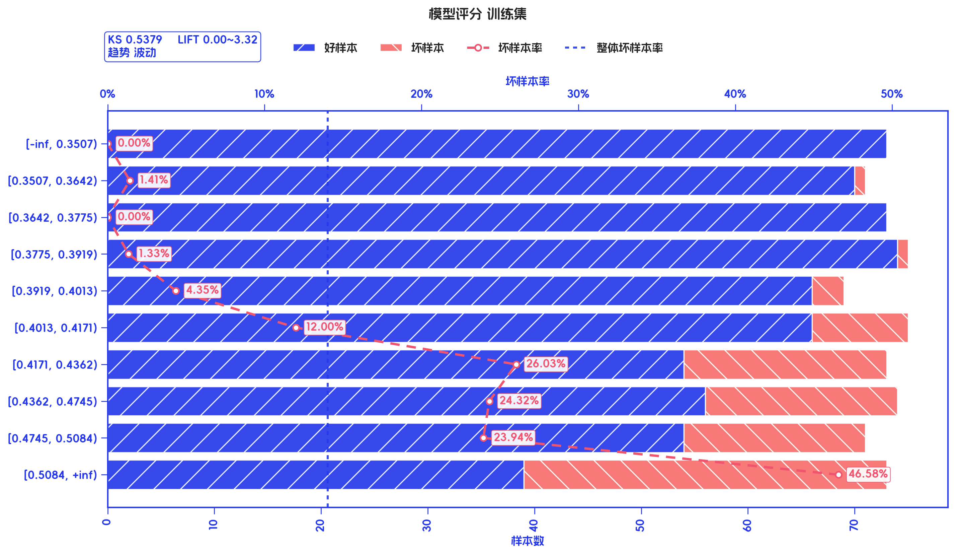
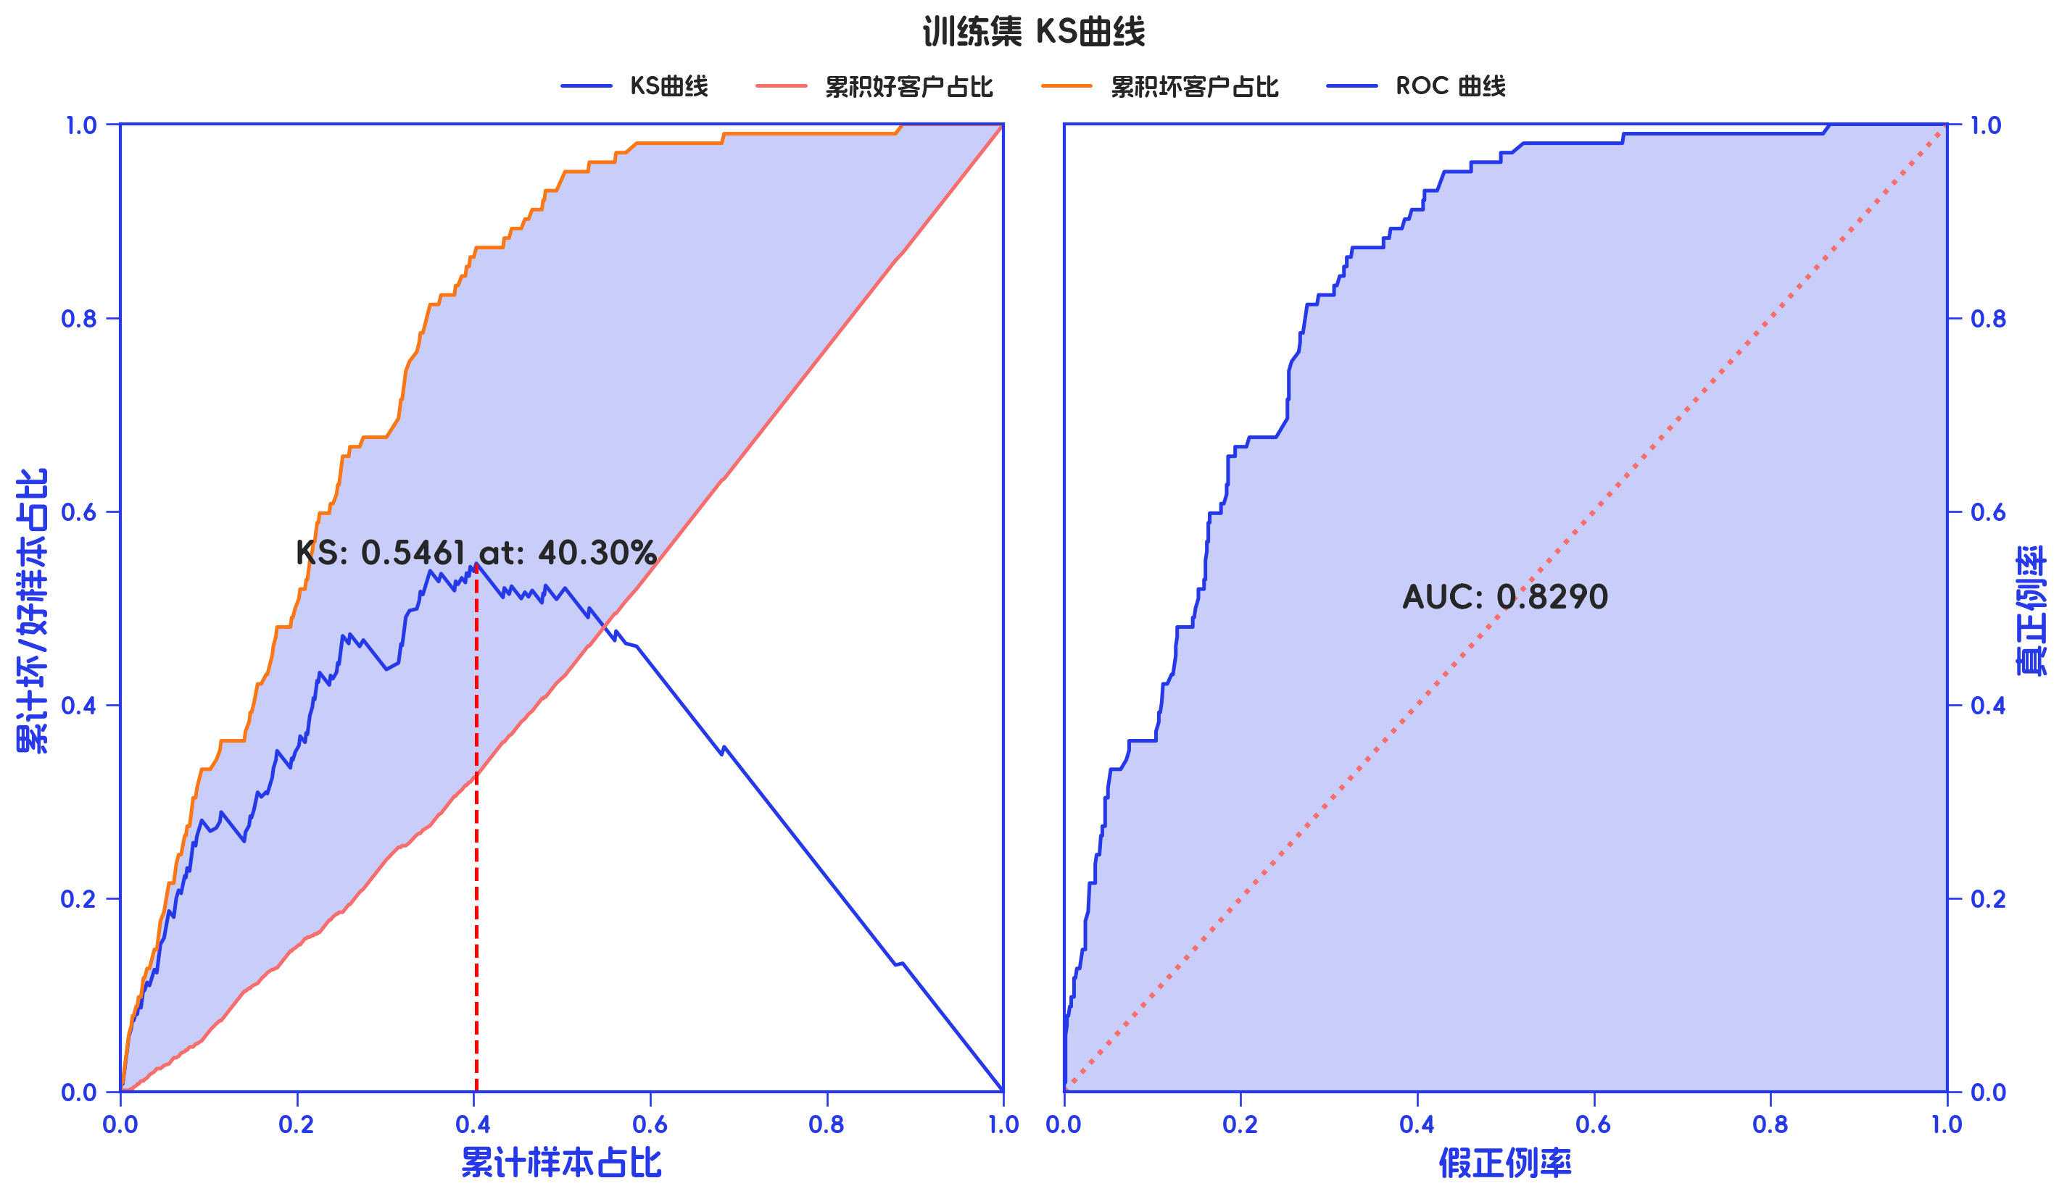
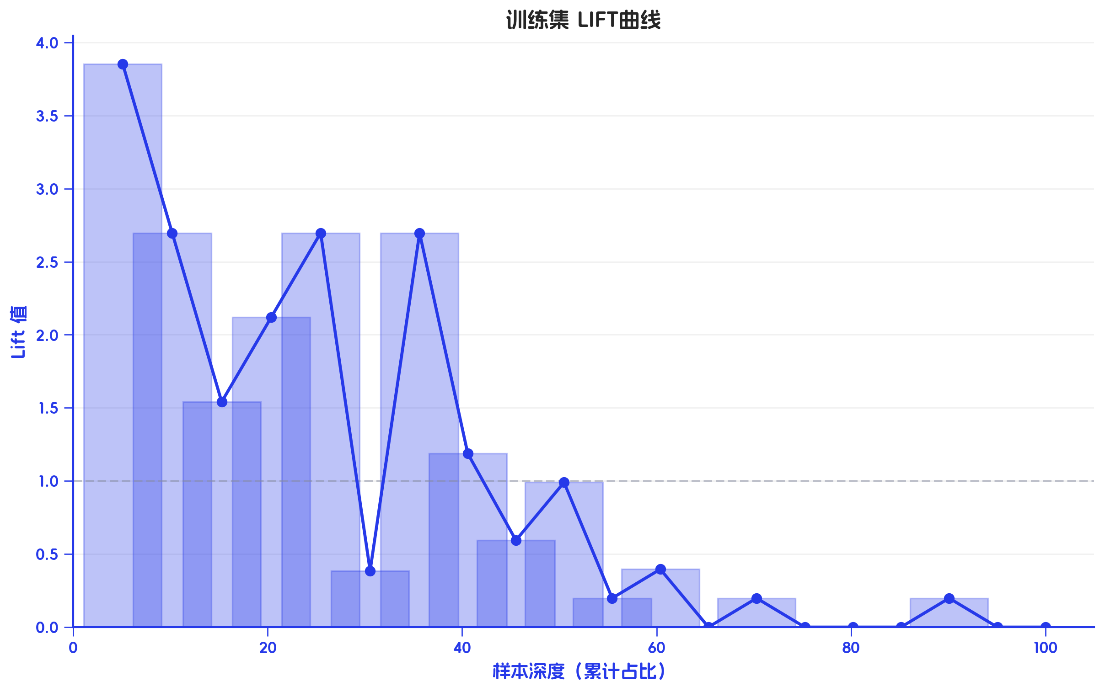
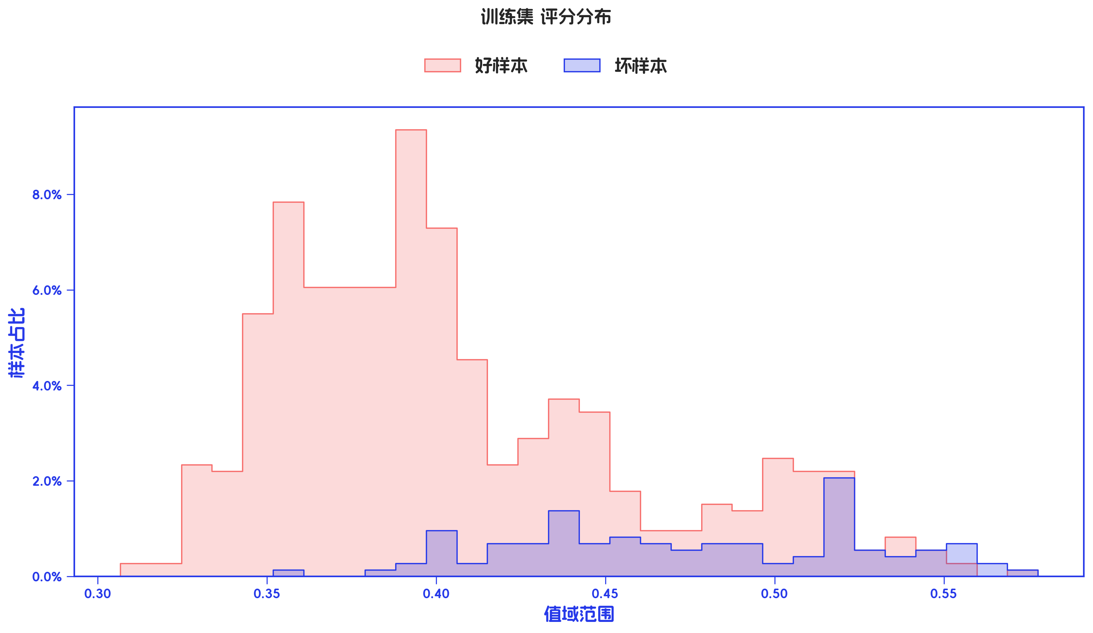

训练集 评分有效性

分箱标签 | 样本总数 | 好样本数 | 坏样本数 | 样本占比 | 好样本占比 | 坏样本占比 | 坏样本率 | LIFT值 | 累积LIFT值 | 坏账改善 | 累积坏账改善 | 分档KS值
[-inf, 0.3507) | 73 | 73 | 0 | 10.04% | 11.68% | 0.00% | 0.00% | 0.00% | 100.00% | -11.16% | 100.00% | 0.00%
[0.3507, 0.3642) | 71 | 70 | 1 | 9.77% | 11.20% | 0.98% | 1.41% | 10.04% | 111.16% | -9.74% | 100.00% | 11.68%
[0.3642, 0.3775) | 73 | 73 | 0 | 10.04% | 11.68% | 0.00% | 0.00% | 0.00% | 123.48% | -11.16% | 95.05% | 21.90%
[0.3775, 0.3919) | 75 | 74 | 1 | 10.32% | 11.84% | 0.98% | 1.33% | 9.50% | 141.15% | -10.41% | 96.72% | 33.58%
[0.3919, 0.4013) | 69 | 66 | 3 | 9.49% | 10.56% | 2.94% | 4.35% | 30.99% | 163.85% | -7.24% | 95.12% | 44.44%
[0.4013, 0.4171) | 75 | 66 | 9 | 10.32% | 10.56% | 8.82% | 12.00% | 85.53% | 188.90% | -1.66% | 90.13% | 52.06%
[0.4171, 0.4362) | 73 | 54 | 19 | 10.04% | 8.64% | 18.63% | 26.03% | 185.51% | 215.54% | 9.54% | 77.11% | 53.79%
[0.4362, 0.4745) | 74 | 56 | 18 | 10.18% | 8.96% | 17.65% | 24.32% | 173.37% | 225.59% | 8.31% | 53.79% | 43.81%
[0.4745, 0.5084) | 71 | 54 | 17 | 9.77% | 8.64% | 16.67% | 23.94% | 170.66% | 252.43% | 7.65% | 37.65% | 35.12%
[0.5084, +inf) | 73 | 39 | 34 | 10.04% | 6.24% | 33.33% | 46.58% | 331.96% | 331.96% | 25.89% | 25.89% | 27.09%
合计 | 727 | 625 | 102 | 100.00% | 100.00% | 100.00% | 14.03% | 100.00% | 100.00% | 0.00% | 100.00% | 53.79%

4、测试集评分排序性

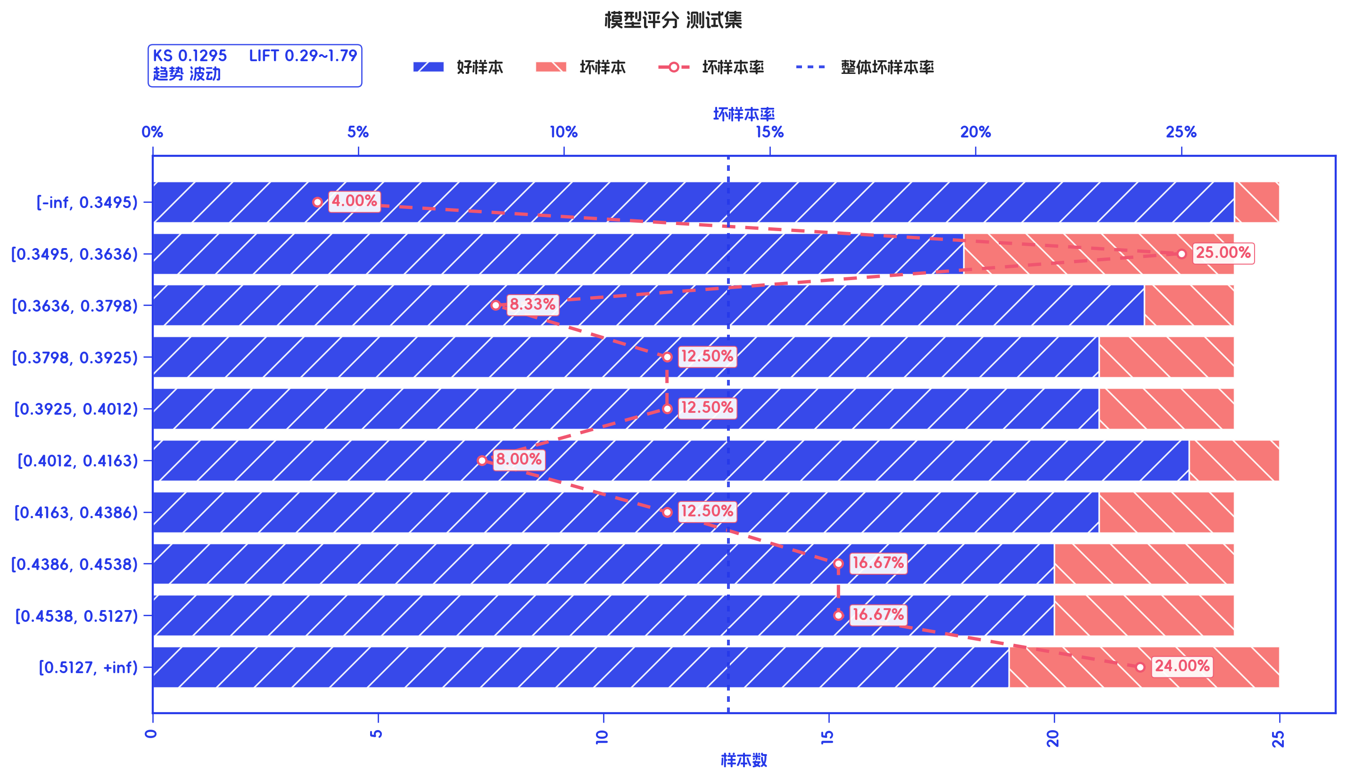
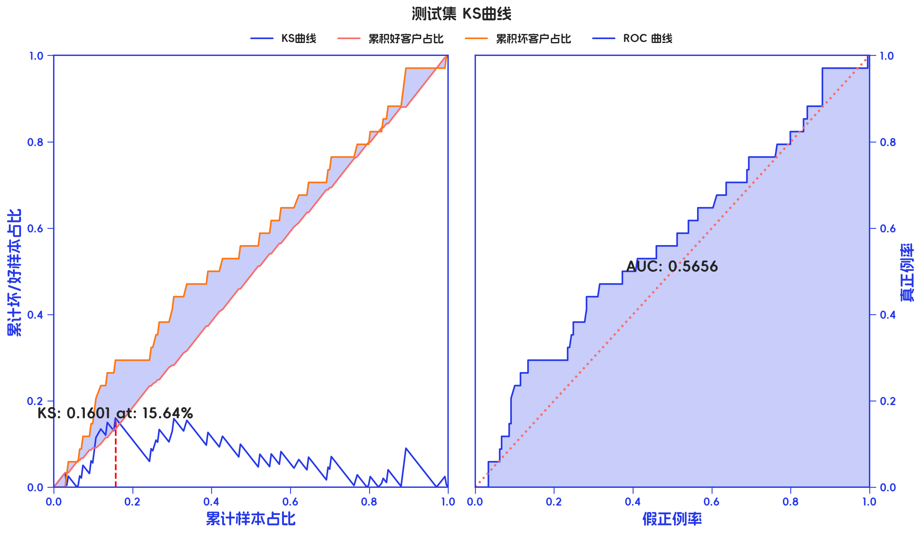
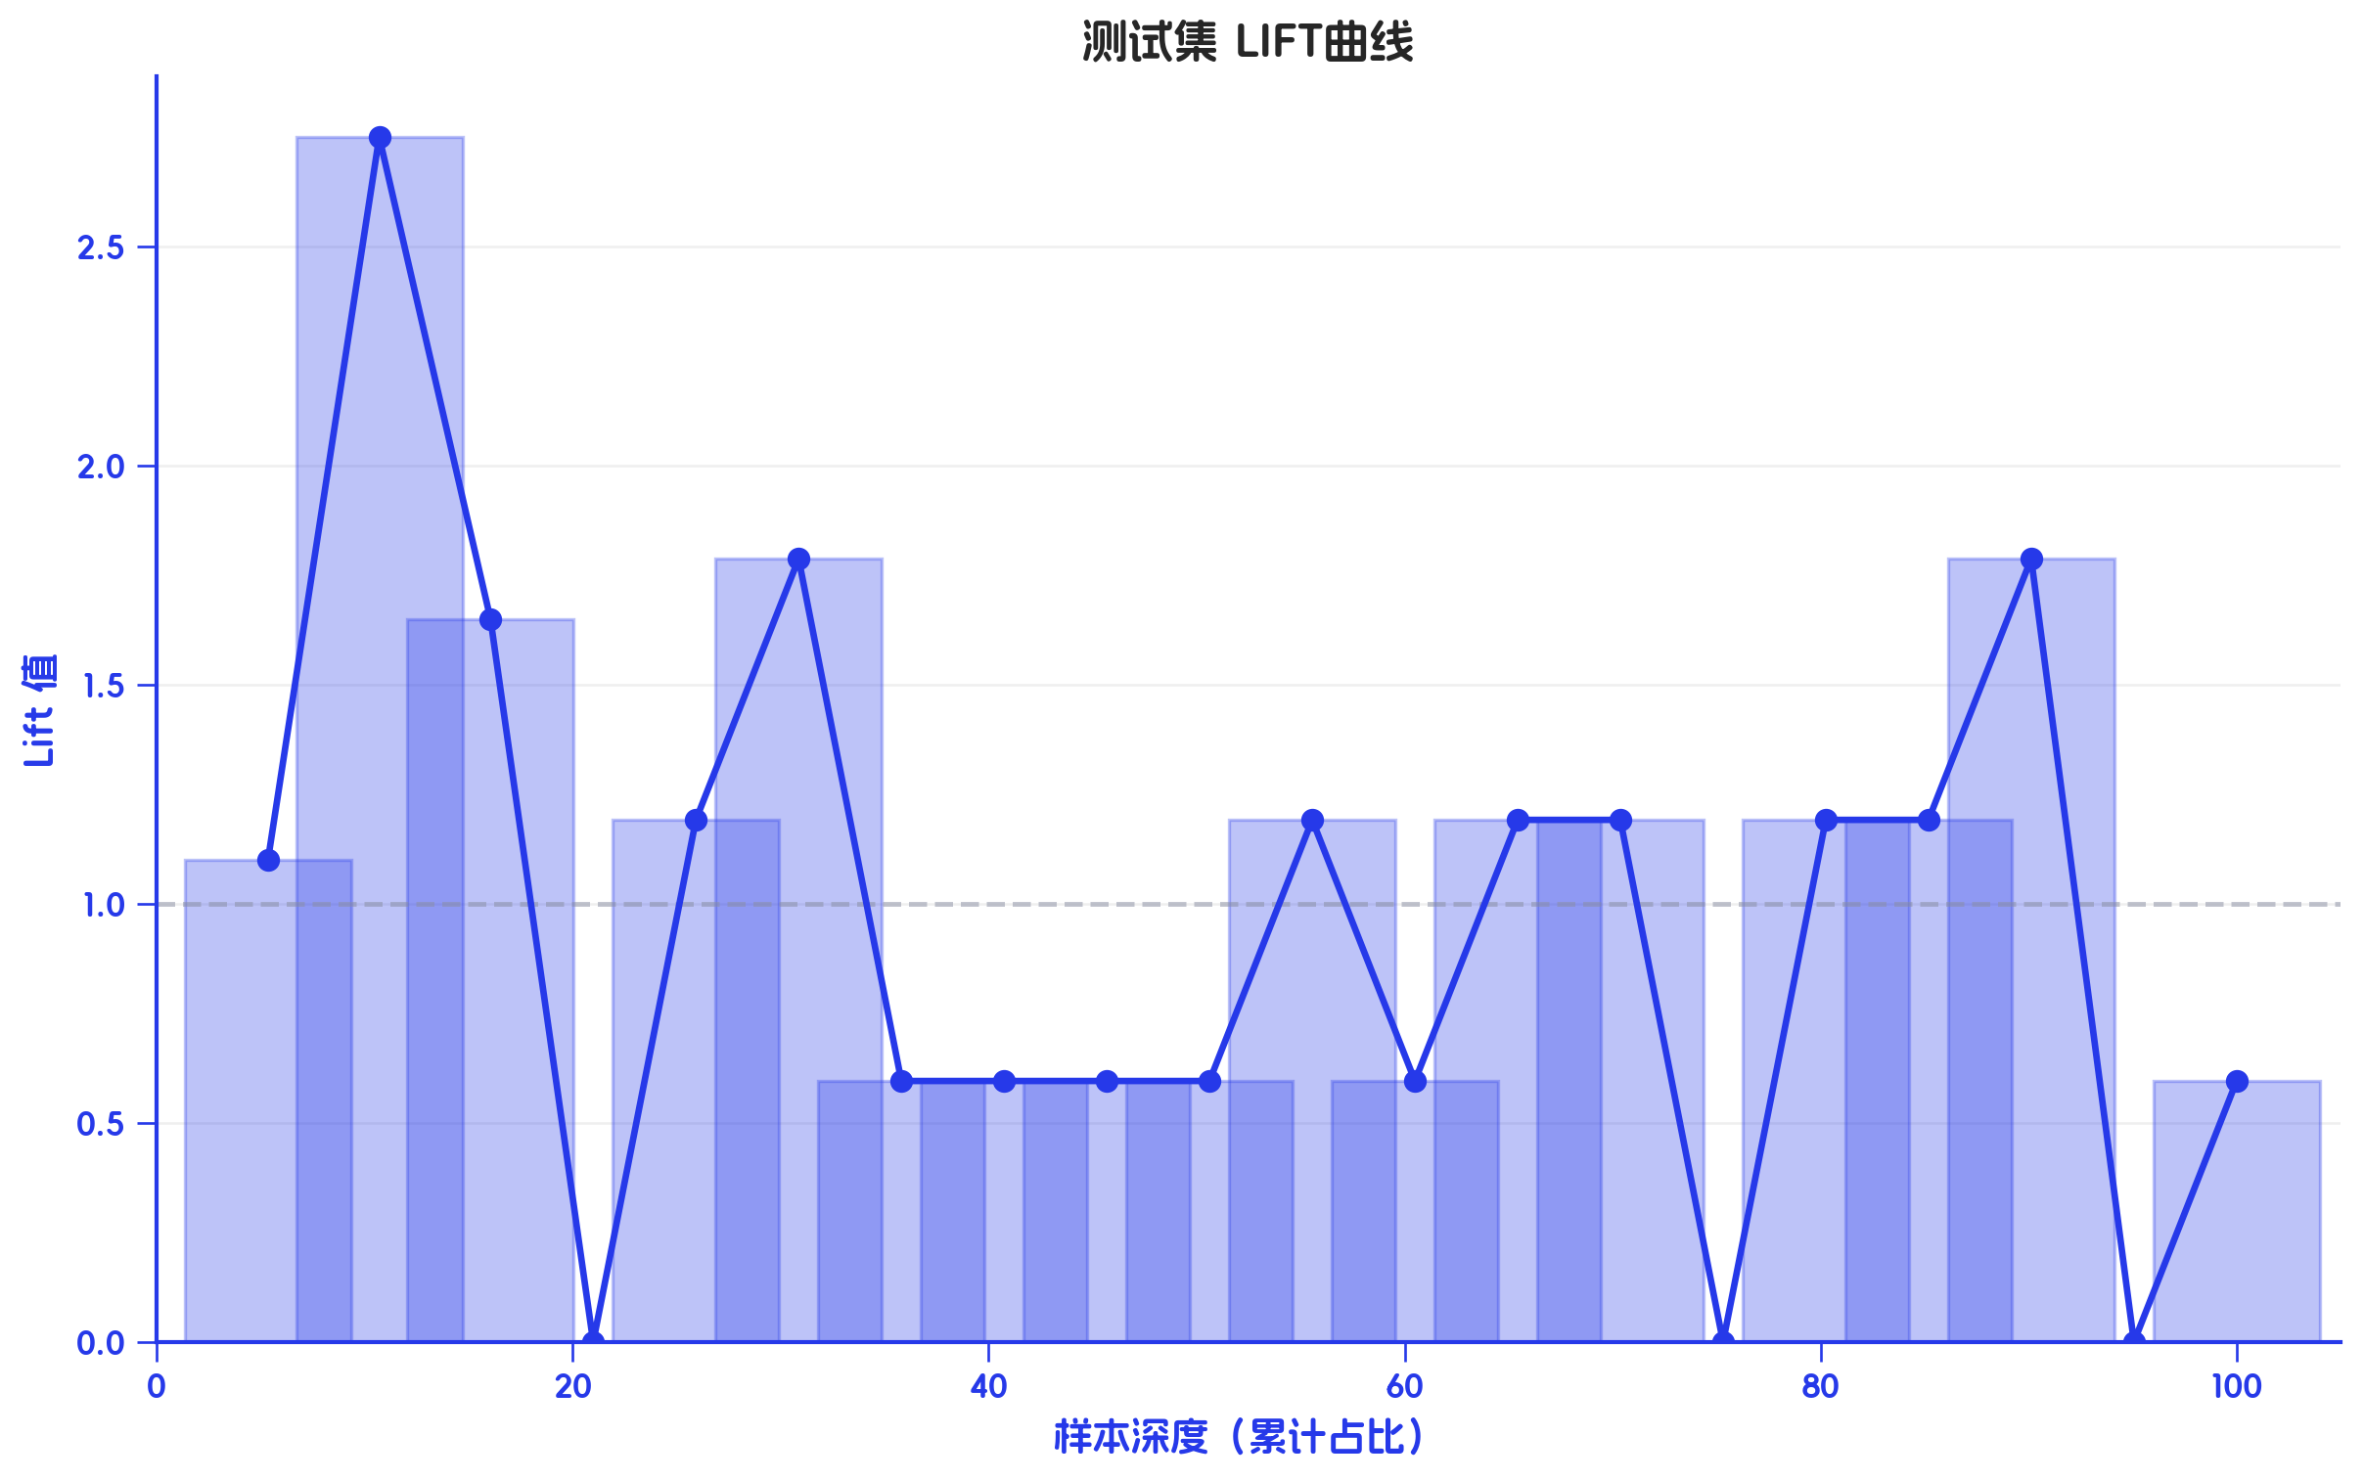
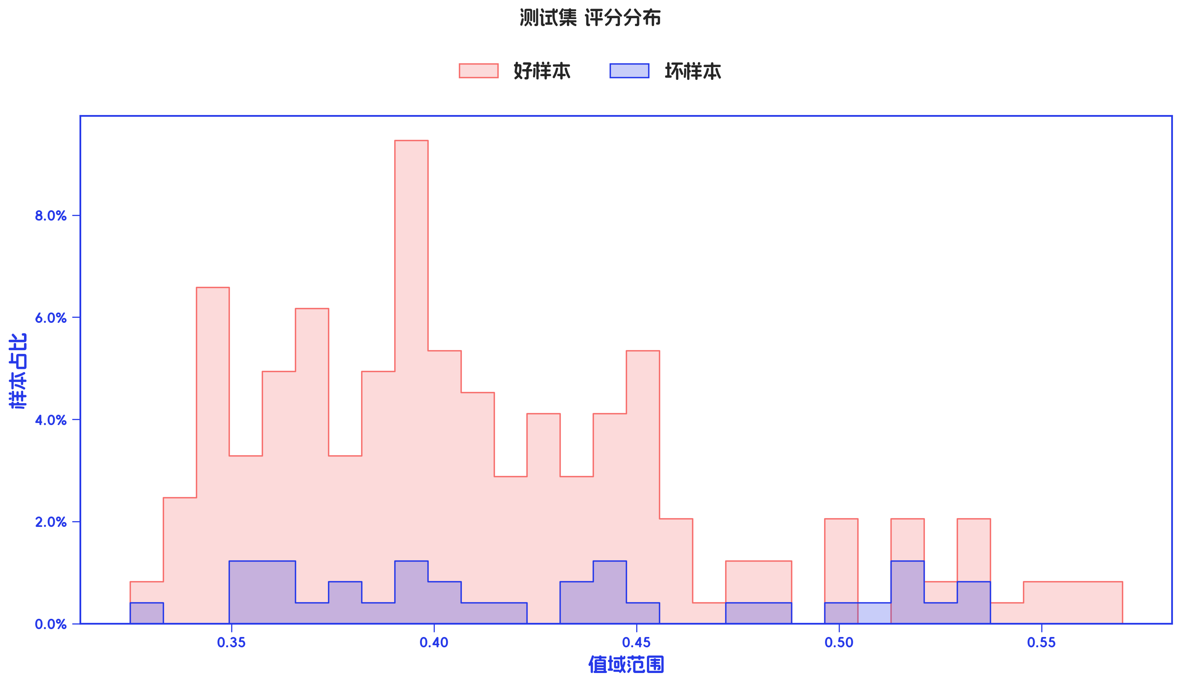

测试集 评分有效性

分箱标签 | 样本总数 | 好样本数 | 坏样本数 | 样本占比 | 好样本占比 | 坏样本占比 | 坏样本率 | LIFT值 | 累积LIFT值 | 坏账改善 | 累积坏账改善 | 分档KS值
[-inf, 0.3495) | 25 | 24 | 1 | 10.29% | 11.48% | 2.94% | 4.00% | 28.59% | 100.00% | -8.19% | 100.00% | 0.00%
[0.3495, 0.3636) | 24 | 18 | 6 | 9.88% | 8.61% | 17.65% | 25.00% | 178.68% | 108.19% | 8.62% | 71.41% | 8.54%
[0.3636, 0.3798) | 24 | 22 | 2 | 9.88% | 10.53% | 5.88% | 8.33% | 59.56% | 99.47% | -4.43% | -2.10% | 0.49%
[0.3798, 0.3925) | 24 | 21 | 3 | 9.88% | 10.05% | 8.82% | 12.50% | 89.34% | 105.10% | -1.17% | 11.89% | 4.15%
[0.3925, 0.4012) | 24 | 21 | 3 | 9.88% | 10.05% | 8.82% | 12.50% | 89.34% | 107.70% | -1.17% | 11.58% | 5.38%
[0.4012, 0.4163) | 25 | 23 | 2 | 10.29% | 11.00% | 5.88% | 8.00% | 57.18% | 111.31% | -4.91% | 11.40% | 6.60%
[0.4163, 0.4386) | 24 | 21 | 3 | 9.88% | 10.05% | 8.82% | 12.50% | 89.34% | 125.26% | -1.17% | 16.78% | 11.72%
[0.4386, 0.4538) | 24 | 20 | 4 | 9.88% | 9.57% | 11.76% | 16.67% | 119.12% | 137.07% | 2.10% | 15.92% | 12.95%
[0.4538, 0.5127) | 24 | 20 | 4 | 9.88% | 9.57% | 11.76% | 16.67% | 119.12% | 145.86% | 2.10% | 11.58% | 10.75%
[0.5127, +inf) | 25 | 19 | 6 | 10.29% | 9.09% | 17.65% | 24.00% | 171.53% | 171.53% | 8.20% | 8.20% | 8.56%
合计 | 243 | 209 | 34 | 100.00% | 100.00% | 100.00% | 13.99% | 100.00% | 100.00% | 0.00% | 100.00% | 12.95%

3-入模变量分析
三、入模变量分析

1、入模变量重要性及分布情况

特征名 | 字段类型 | 样本数 | 缺失数 | 缺失率 | IV | KS | 趋势 | PSI | 唯一值数 | 众数 | 众数频数 | 众数占比 | 零值数 | 零值率 | 负值数 | 负值率 | 重复数 | 重复率 | 最小值 | 最大值 | 平均值 | 标准差 | 1% | 5% | 25% | 50% | 75% | 95% | 99%
衡枢鉴真分老客版 | id | 727 | 0 | 0.00% | 0.2418 | 19.84% | unknown | 4.87% | 727 | 0.0136 | 1 | 0.14% | 0 | 0.00% | 0 | 0.00% | 0 | 0.00% | 0.0136 | 0.3076 | 0.0946 | 0.0527 | 0.019 | 0.03 | 0.0532 | 0.084 | 0.1244 | 0.1916 | 0.256
手机号近一个月非银多头机构数 | numerical | 727 | 0 | 0.00% | 0.0803 | 7.17% | unknown | 7.17% | 47 | 16 | 35 | 4.81% | 0 | 0.00% | 0 | 0.00% | 680 | 93.54% | 1 | 49 | 22.1953 | 8.5485 | 5 | 9 | 16 | 22 | 28 | 37 | 45
近六个月非银多头机构数 | numerical | 727 | 0 | 0.00% | 0.1011 | 9.35% | unknown | 1.92% | 65 | 60 | 33 | 4.54% | 0 | 0.00% | 0 | 0.00% | 662 | 91.06% | 19 | 94 | 60.458 | 12.1202 | 31.26 | 39 | 52 | 61 | 69 | 80 | 85

2、入模变量相关性

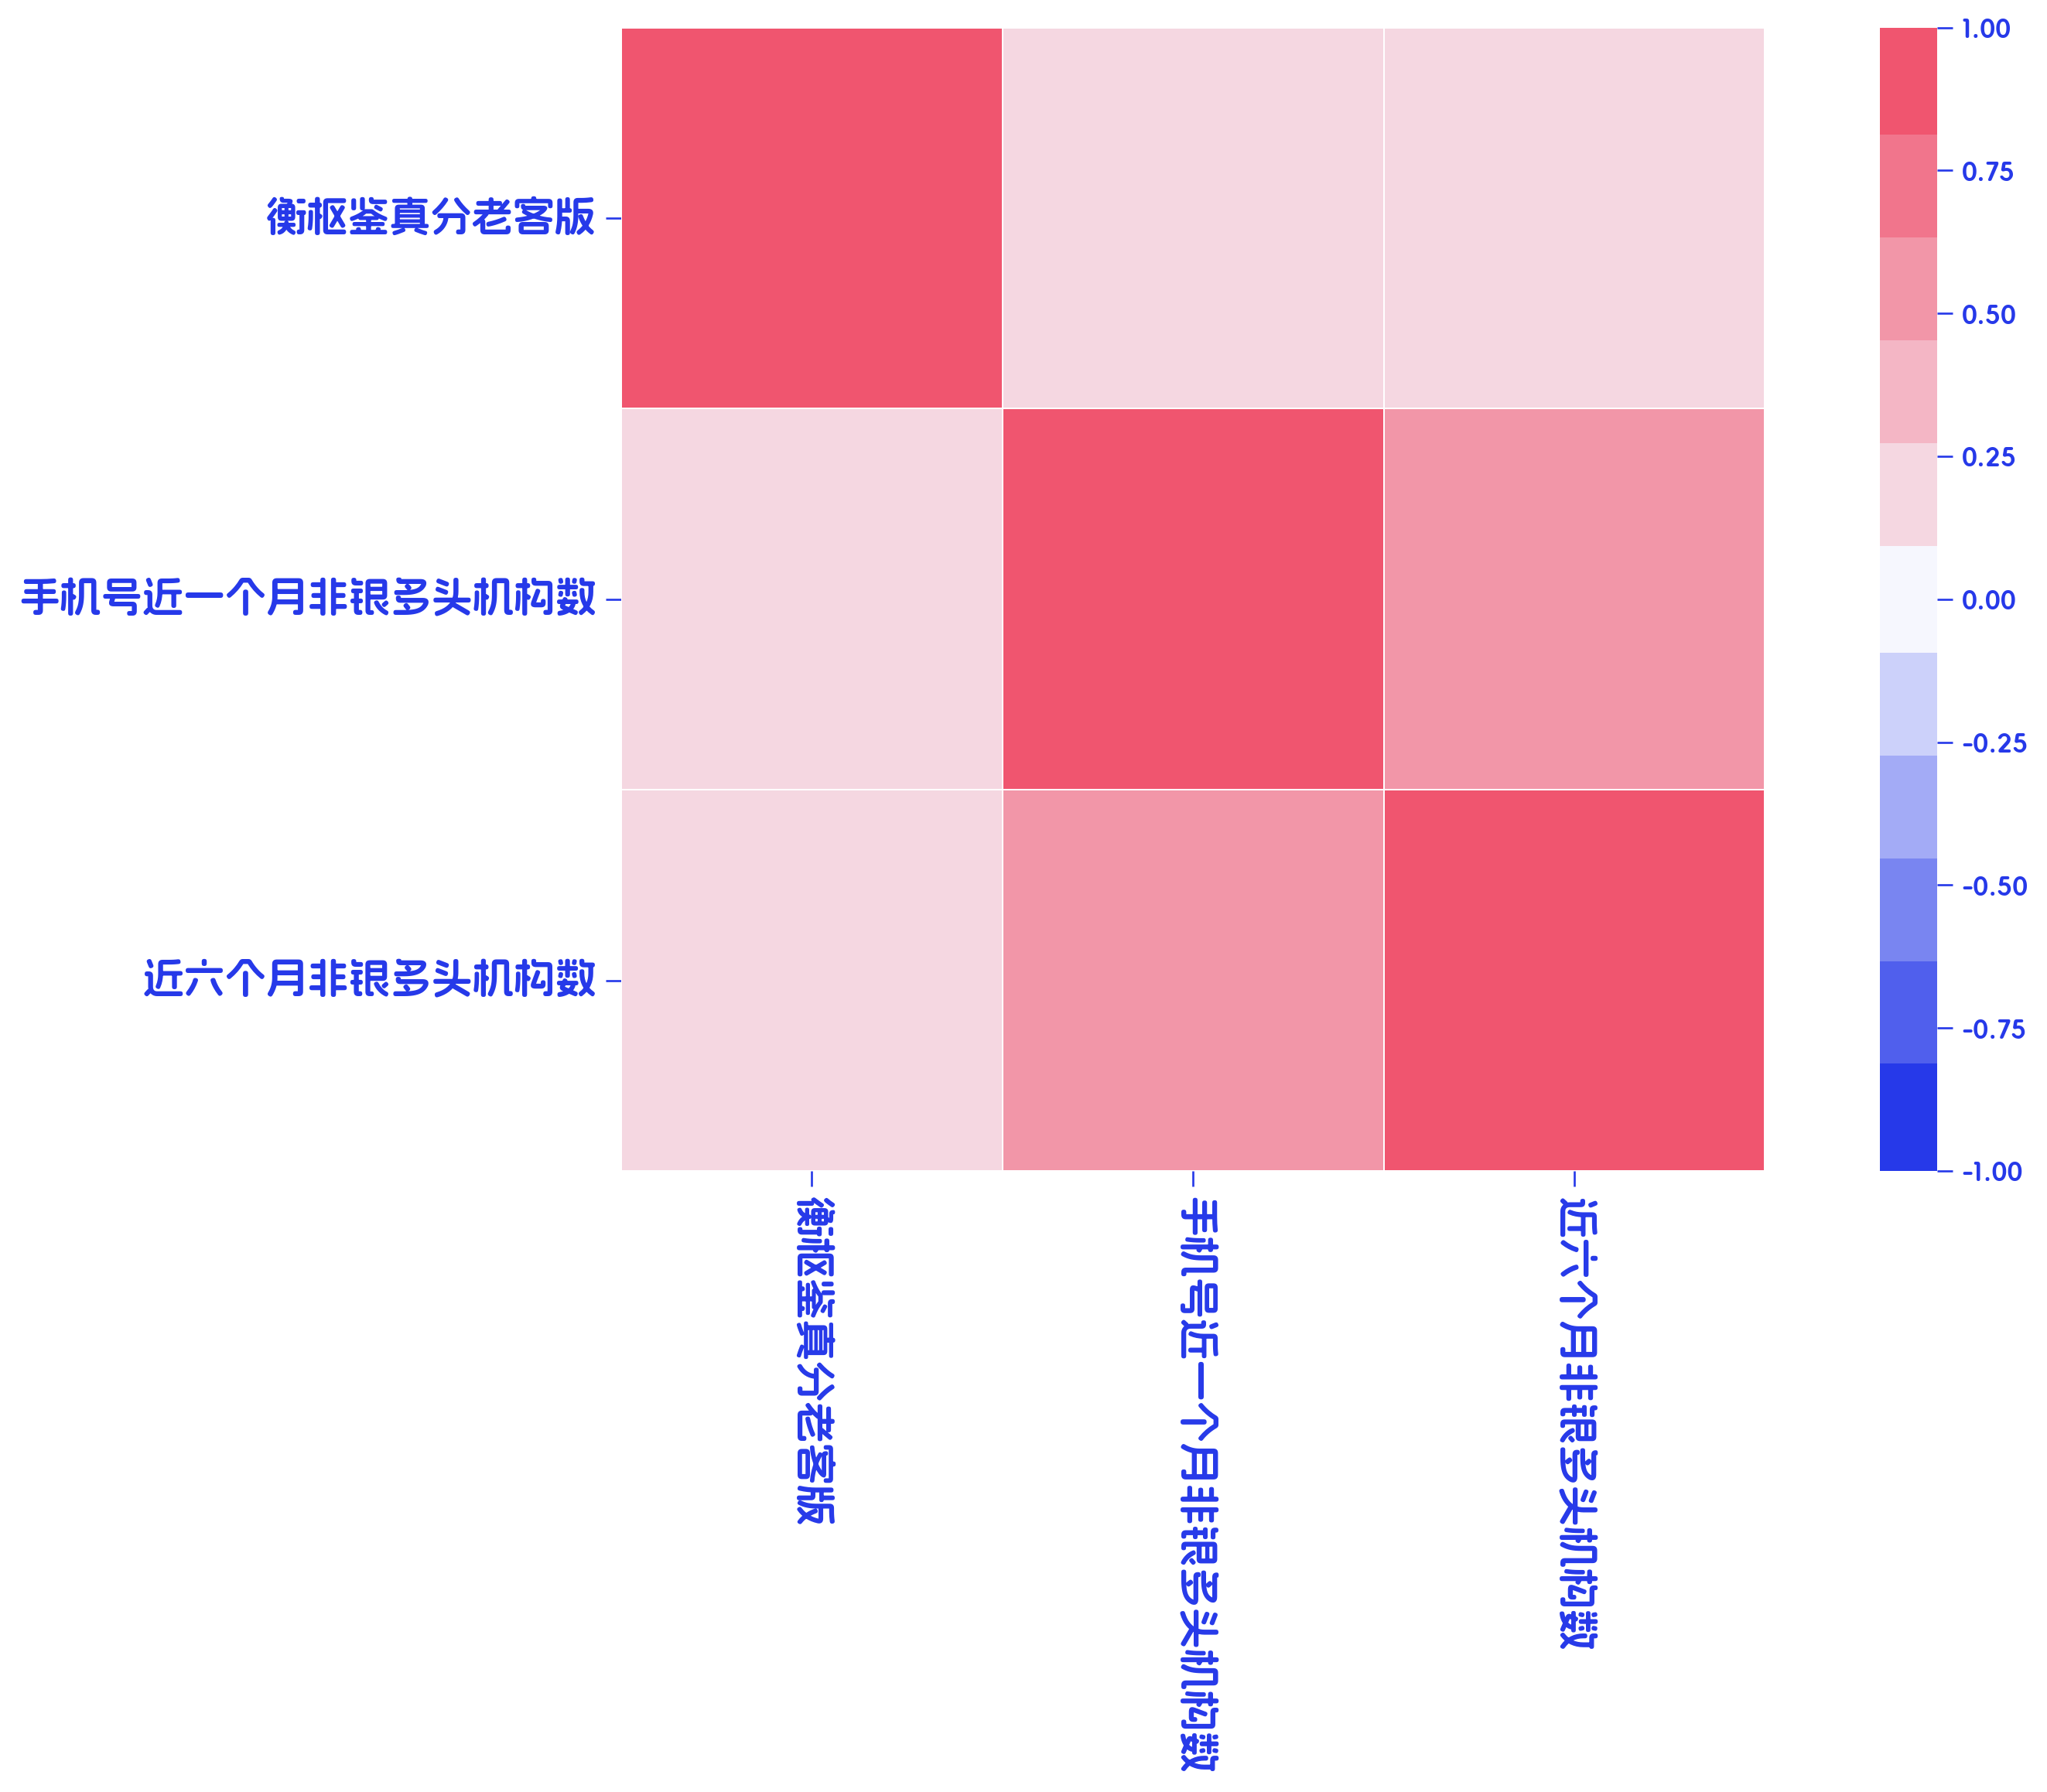

 | 衡枢鉴真分老客版 | 手机号近一个月非银多头机构数 | 近六个月非银多头机构数
衡枢鉴真分老客版 | 100.00% | 18.97% | 23.35%
手机号近一个月非银多头机构数 | 18.97% | 100.00% | 56.08%
近六个月非银多头机构数 | 23.35% | 56.08% | 100.00%

3、入模变量有效性分析

3.1、衡枢鉴真分老客版 有效性分析

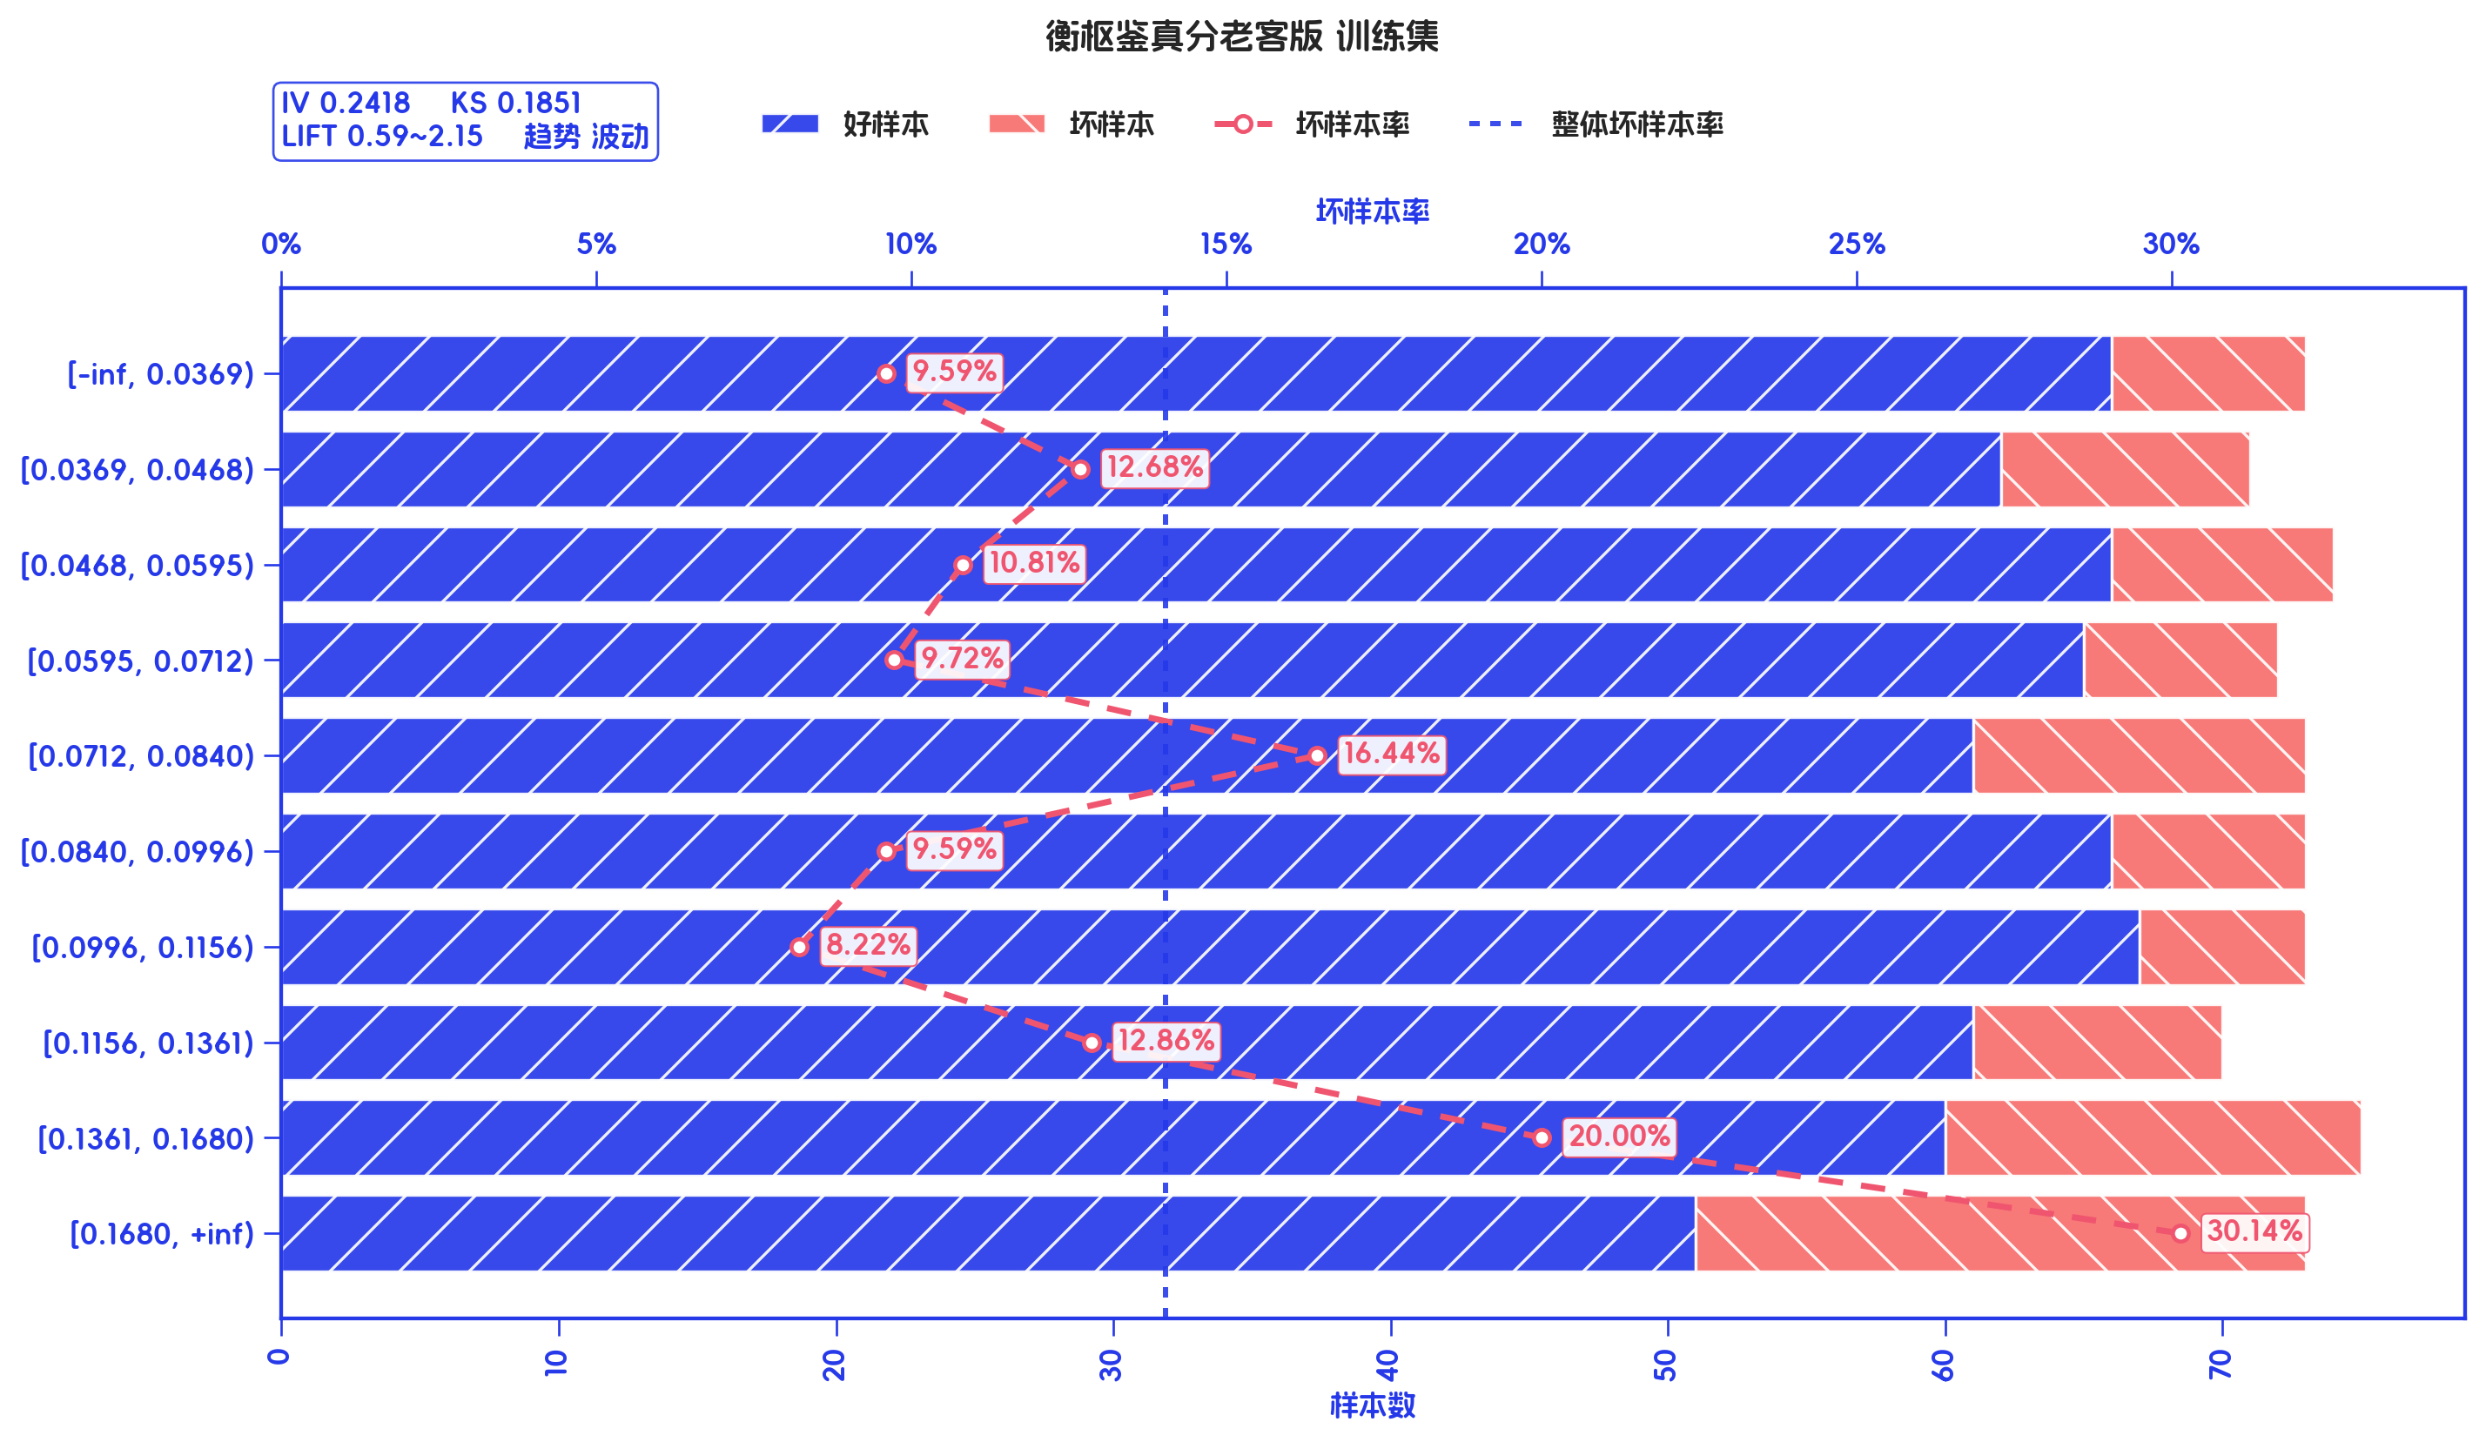
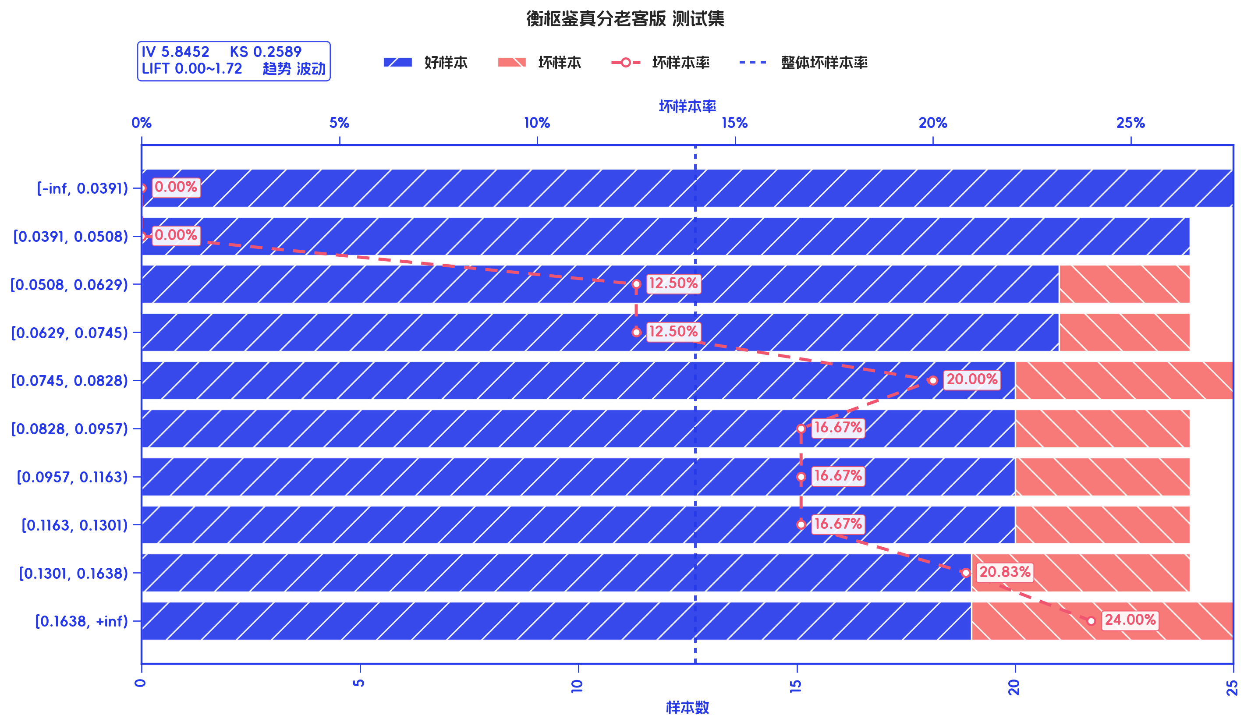
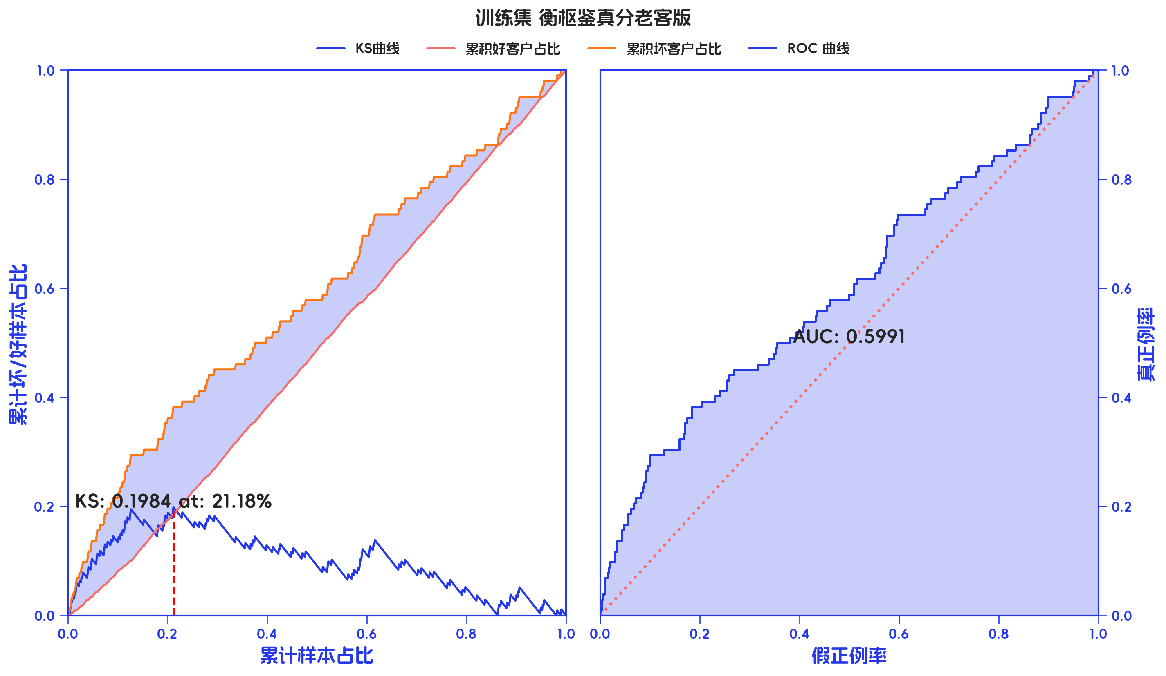
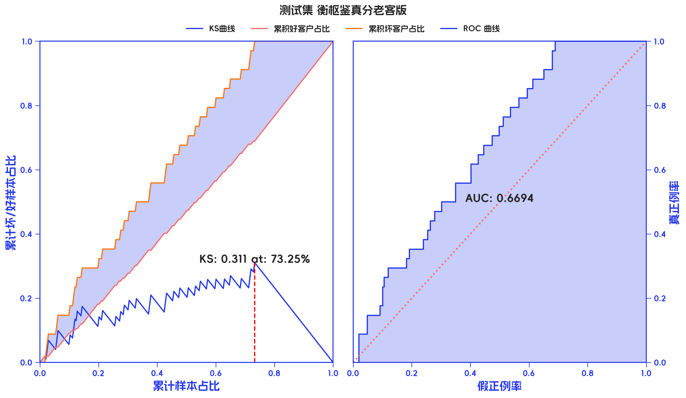

训练集

分箱标签 | 样本总数 | 好样本数 | 坏样本数 | 样本占比 | 好样本占比 | 坏样本占比 | 坏样本率 | 分档WOE值 | 分档IV值 | 指标IV值 | LIFT值 | 坏账改善 | 风险拒绝比 | 累积LIFT值 | 累积坏账改善 | 累计风险拒绝比 | 累积好样本数 | 累积坏样本数 | 分档KS值
[-inf, 0.0369) | 73 | 66 | 7 | 10.04% | 10.56% | 6.86% | 9.59% | -0.431 | 0.0159 | 0.2418 | 68.35% | -3.53% | -0.3519 | 100.00% | 100.00% | 1 | 625 | 102 | 0.00%
[0.0369, 0.0468) | 71 | 62 | 9 | 9.77% | 9.92% | 8.82% | 12.68% | -0.1171 | 0.0013 | 0.2418 | 90.35% | -1.04% | -0.107 | 103.53% | 31.65% | 0.3519 | 559 | 95 | 3.70%
[0.0468, 0.0595) | 74 | 66 | 8 | 10.18% | 10.56% | 7.84% | 10.81% | -0.2974 | 0.0081 | 0.2418 | 77.05% | -2.60% | -0.2555 | 105.14% | 20.81% | 0.2595 | 497 | 86 | 4.79%
[0.0595, 0.0712) | 72 | 65 | 7 | 9.90% | 10.40% | 6.86% | 9.72% | -0.4157 | 0.0147 | 0.2418 | 69.29% | -3.38% | -0.3408 | 109.22% | 21.53% | 0.3075 | 431 | 78 | 7.51%
[0.0712, 0.0840) | 73 | 61 | 12 | 10.04% | 9.76% | 11.76% | 16.44% | 0.1868 | 0.0037 | 0.2418 | 117.16% | 1.92% | 0.1908 | 115.80% | 23.81% | 0.3961 | 366 | 71 | 11.05%
[0.0840, 0.0996) | 73 | 66 | 7 | 10.04% | 10.56% | 6.86% | 9.59% | -0.431 | 0.0159 | 0.2418 | 68.35% | -3.53% | -0.3519 | 115.53% | 15.57% | 0.311 | 305 | 59 | 9.04%
[0.0996, 0.1156) | 73 | 67 | 6 | 10.04% | 10.72% | 5.88% | 8.22% | -0.6002 | 0.029 | 0.2418 | 58.58% | -4.62% | -0.4604 | 127.36% | 18.26% | 0.4563 | 239 | 52 | 12.74%
[0.1156, 0.1361) | 70 | 61 | 9 | 9.63% | 9.76% | 8.82% | 12.86% | -0.1009 | 0.0009 | 0.2418 | 91.64% | -0.89% | -0.0925 | 150.40% | 21.58% | 0.7198 | 172 | 46 | 17.58%
[0.1361, 0.1680) | 75 | 60 | 15 | 10.32% | 9.60% | 14.71% | 20.00% | 0.4265 | 0.0218 | 0.2418 | 142.55% | 4.89% | 0.4744 | 178.19% | 19.99% | 0.9817 | 111 | 37 | 18.51%
[0.1680, +inf) | 73 | 51 | 22 | 10.04% | 8.16% | 21.57% | 30.14% | 0.972 | 0.1303 | 0.2418 | 214.80% | 12.81% | 1.2761 | 214.80% | 12.81% | 1.2761 | 51 | 22 | 13.41%
合计 | 727 | 625 | 102 | 100.00% | 100.00% | 100.00% | 14.03% | 0 | 0 | 0.2418 | 100.00% | 0.00% | 0 | 100.00% | 100.00% | 1 | 625 | 102 | 18.51%

测试集

分箱标签 | 样本总数 | 好样本数 | 坏样本数 | 样本占比 | 好样本占比 | 坏样本占比 | 坏样本率 | 分档WOE值 | 分档IV值 | 指标IV值 | LIFT值 | 坏账改善 | 风险拒绝比 | 累积LIFT值 | 累积坏账改善 | 累计风险拒绝比 | 累积好样本数 | 累积坏样本数 | 分档KS值
[-inf, 0.0391) | 25 | 25 | 0 | 10.29% | 11.96% | 0.00% | 0.00% | -24.4288 | 2.9221 | 5.8452 | 0.00% | -11.47% | -1.1147 | 100.00% | 100.00% | 1 | 209 | 34 | 0.00%
[0.0391, 0.0508) | 24 | 24 | 0 | 9.88% | 11.48% | 0.00% | 0.00% | -24.3879 | 2.8005 | 5.8452 | 0.00% | -10.96% | -1.1096 | 111.47% | 100.00% | 1.1147 | 184 | 34 | 11.96%
[0.0508, 0.0629) | 24 | 21 | 3 | 9.88% | 10.05% | 8.82% | 12.50% | -0.1299 | 0.0016 | 5.8452 | 89.34% | -1.17% | -0.1183 | 125.26% | 100.00% | 1.2526 | 160 | 34 | 23.44%
[0.0629, 0.0745) | 24 | 21 | 3 | 9.88% | 10.05% | 8.82% | 12.50% | -0.1299 | 0.0016 | 5.8452 | 89.34% | -1.17% | -0.1183 | 130.33% | 70.63% | 1.0096 | 139 | 31 | 24.67%
[0.0745, 0.0828) | 25 | 20 | 5 | 10.29% | 9.57% | 14.71% | 20.00% | 0.4297 | 0.0221 | 5.8452 | 142.94% | 4.92% | 0.4787 | 137.07% | 55.79% | 0.9286 | 118 | 28 | 25.89%
[0.0828, 0.0957) | 24 | 20 | 4 | 9.88% | 9.57% | 11.76% | 16.67% | 0.2065 | 0.0045 | 5.8452 | 119.12% | 2.10% | 0.2121 | 135.85% | 35.56% | 0.7141 | 98 | 23 | 20.76%
[0.0957, 0.1163) | 24 | 20 | 4 | 9.88% | 9.57% | 11.76% | 16.67% | 0.2065 | 0.0045 | 5.8452 | 119.12% | 2.10% | 0.2121 | 139.99% | 26.57% | 0.6657 | 78 | 19 | 18.56%
[0.1163, 0.1301) | 24 | 20 | 4 | 9.88% | 9.57% | 11.76% | 16.67% | 0.2065 | 0.0045 | 5.8452 | 119.12% | 2.10% | 0.2121 | 146.86% | 20.12% | 0.6698 | 58 | 15 | 16.37%
[0.1301, 0.1638) | 24 | 19 | 5 | 9.88% | 9.09% | 14.71% | 20.83% | 0.481 | 0.027 | 5.8452 | 148.90% | 5.36% | 0.5426 | 160.44% | 15.27% | 0.7571 | 38 | 11 | 14.17%
[0.1638, +inf) | 25 | 19 | 6 | 10.29% | 9.09% | 17.65% | 24.00% | 0.6633 | 0.0568 | 5.8452 | 171.53% | 8.20% | 0.7973 | 171.53% | 8.20% | 0.7973 | 19 | 6 | 8.56%
合计 | 243 | 209 | 34 | 100.00% | 100.00% | 100.00% | 13.99% | 0 | 0 | 5.8452 | 100.00% | 0.00% | 0 | 100.00% | 100.00% | 1 | 209 | 34 | 25.89%

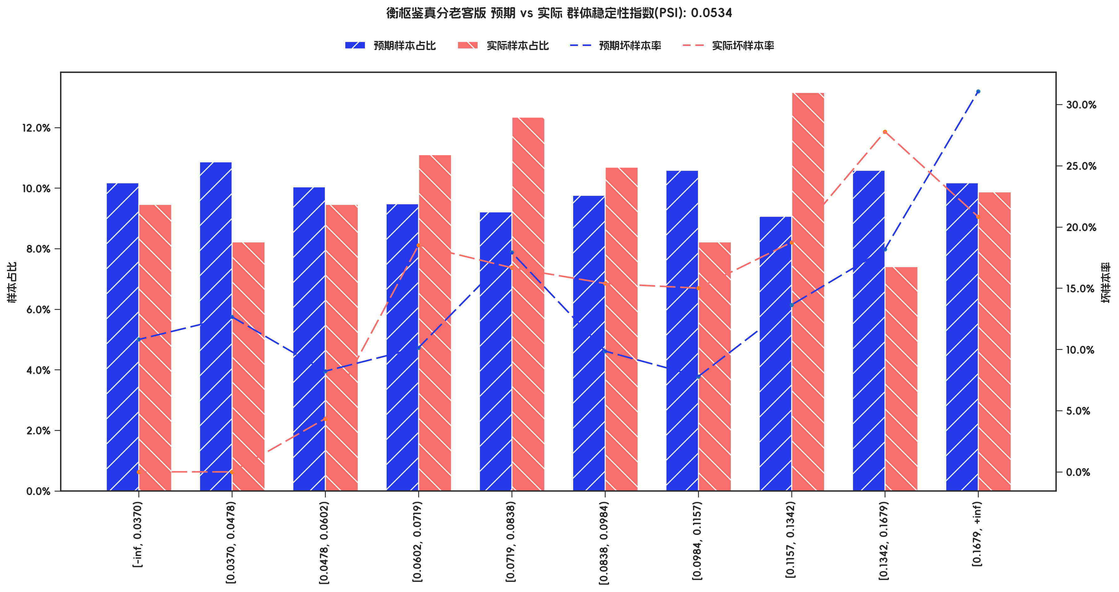

PSI稳定性分析

指标名称 | 分箱 | 预期样本数 | 预期样本占比 | 预期坏样本率 | 实际样本数 | 实际样本占比 | 实际坏样本率 | 实际% - 预期% | ln(实际% / 预期%) | 分档PSI值 | 总体PSI值
衡枢鉴真分老客版 | [-inf, 0.0370) | 74 | 10.18% | 10.81% | 23 | 9.47% | 0.00% | -0.71% | -0.0727 | 0.05% | 5.34%
衡枢鉴真分老客版 | [0.0370, 0.0478) | 79 | 10.87% | 12.66% | 20 | 8.23% | 0.00% | -2.64% | -0.2779 | 0.73% | 5.34%
衡枢鉴真分老客版 | [0.0478, 0.0602) | 73 | 10.04% | 8.22% | 23 | 9.47% | 4.35% | -0.58% | -0.0591 | 0.03% | 5.34%
衡枢鉴真分老客版 | [0.0602, 0.0719) | 69 | 9.49% | 10.14% | 27 | 11.11% | 18.52% | 1.62% | 0.1576 | 0.26% | 5.34%
衡枢鉴真分老客版 | [0.0719, 0.0838) | 67 | 9.22% | 17.91% | 30 | 12.35% | 16.67% | 3.13% | 0.2924 | 0.92% | 5.34%
衡枢鉴真分老客版 | [0.0838, 0.0984) | 71 | 9.77% | 9.86% | 26 | 10.70% | 15.38% | 0.93% | 0.0913 | 0.09% | 5.34%
衡枢鉴真分老客版 | [0.0984, 0.1157) | 77 | 10.59% | 7.79% | 20 | 8.23% | 15.00% | -2.36% | -0.2522 | 0.60% | 5.34%
衡枢鉴真分老客版 | [0.1157, 0.1342) | 66 | 9.08% | 13.64% | 32 | 13.17% | 18.75% | 4.09% | 0.3719 | 1.52% | 5.34%
衡枢鉴真分老客版 | [0.1342, 0.1679) | 77 | 10.59% | 18.18% | 18 | 7.41% | 27.78% | -3.18% | -0.3576 | 1.14% | 5.34%
衡枢鉴真分老客版 | [0.1679, +inf) | 74 | 10.18% | 31.08% | 24 | 9.88% | 20.83% | -0.30% | -0.0301 | 0.01% | 5.34%

3.2、手机号近一个月非银多头机构数 有效性分析

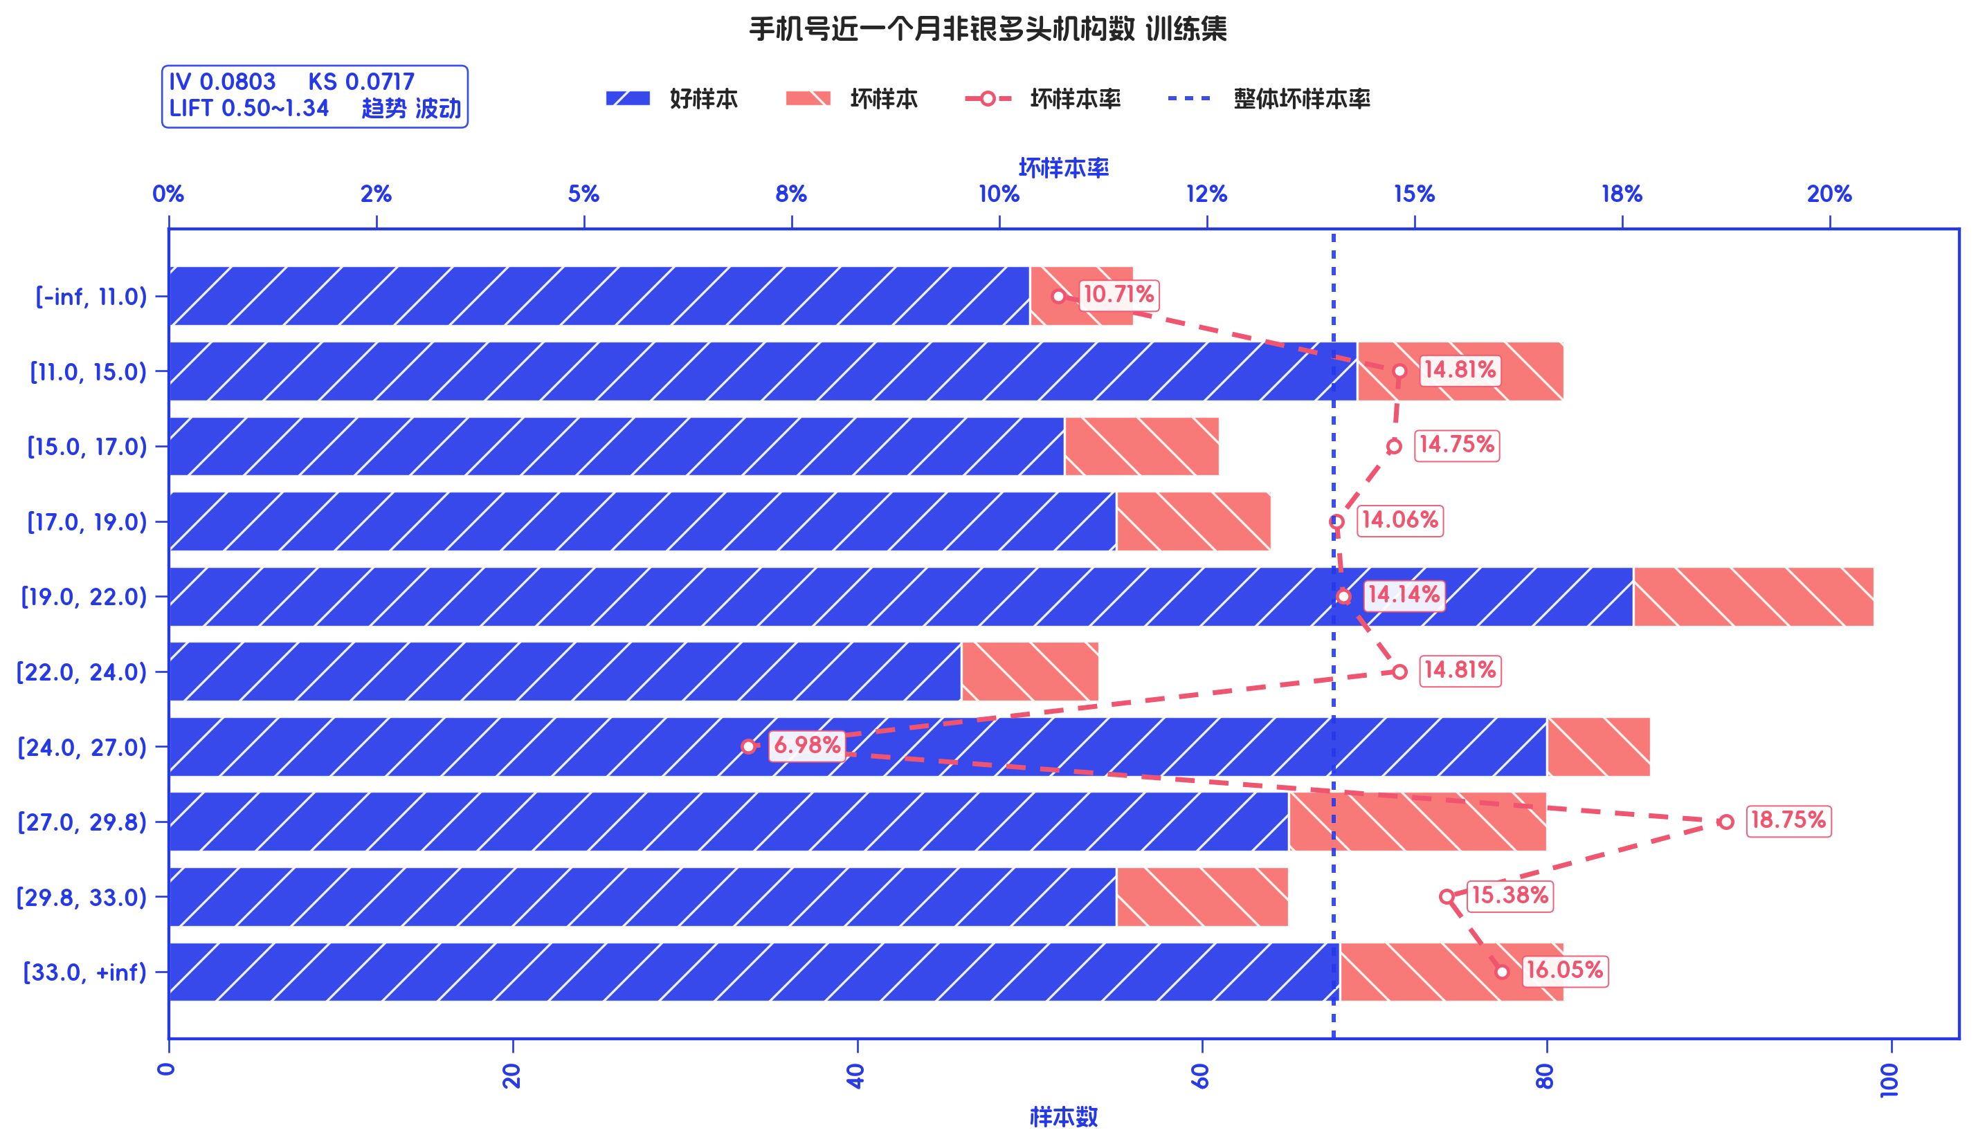
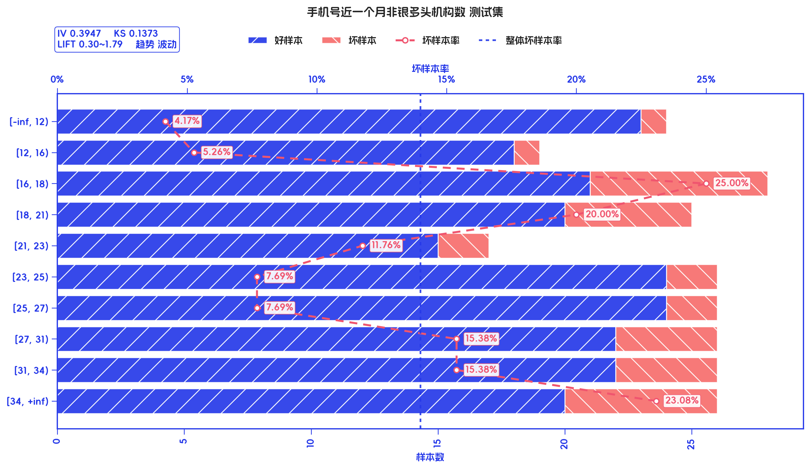
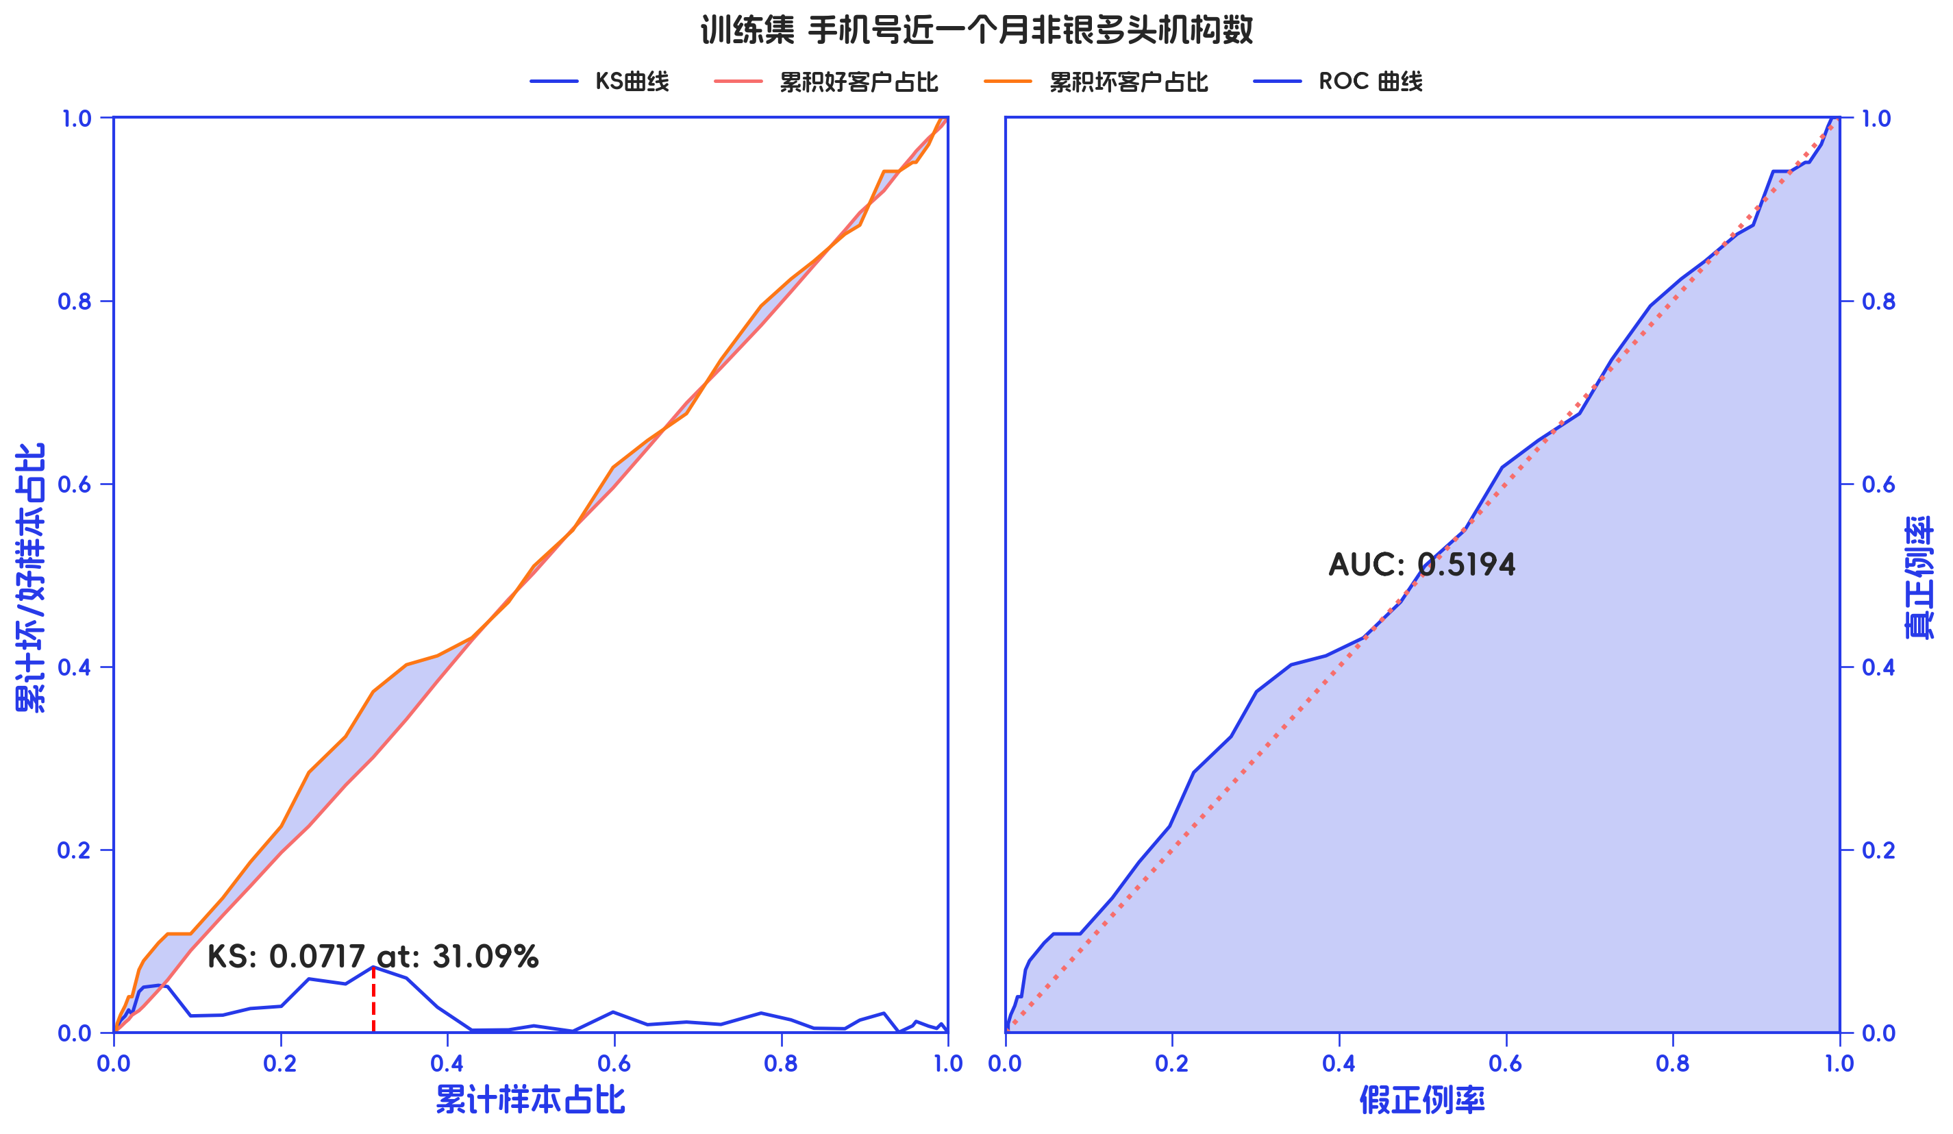
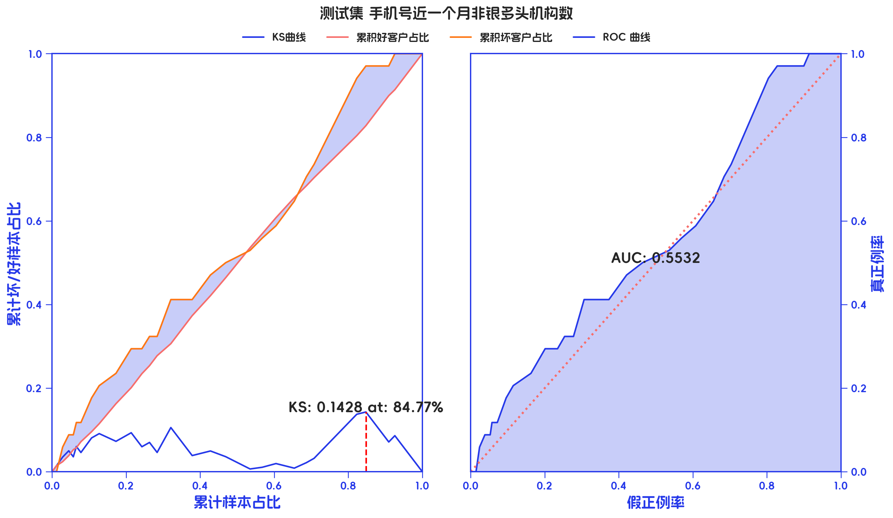

训练集

分箱标签 | 样本总数 | 好样本数 | 坏样本数 | 样本占比 | 好样本占比 | 坏样本占比 | 坏样本率 | 分档WOE值 | 分档IV值 | 指标IV值 | LIFT值 | 坏账改善 | 风险拒绝比 | 累积LIFT值 | 累积坏账改善 | 累计风险拒绝比 | 累积好样本数 | 累积坏样本数 | 分档KS值
[-inf, 11.0) | 56 | 50 | 6 | 7.70% | 8.00% | 5.88% | 10.71% | -0.3075 | 0.0065 | 0.0803 | 76.37% | -1.97% | -0.2561 | 100.00% | 100.00% | 1 | 625 | 102 | 0.00%
[11.0, 15.0) | 81 | 69 | 12 | 11.14% | 11.04% | 11.76% | 14.81% | 0.0636 | 0.0005 | 0.0803 | 105.59% | 0.70% | 0.0629 | 101.97% | 23.63% | 0.2561 | 575 | 96 | 2.12%
[15.0, 17.0) | 61 | 52 | 9 | 8.39% | 8.32% | 8.82% | 14.75% | 0.0588 | 0.0003 | 0.0803 | 105.16% | 0.47% | 0.0563 | 101.48% | 6.35% | 0.0783 | 506 | 84 | 1.39%
[17.0, 19.0) | 64 | 55 | 9 | 8.80% | 8.80% | 8.82% | 14.06% | 0.0027 | 0 | 0.0803 | 100.23% | 0.02% | 0.0025 | 101.05% | 2.81% | 0.0386 | 454 | 75 | 0.89%
[19.0, 22.0) | 99 | 85 | 14 | 13.62% | 13.60% | 13.73% | 14.14% | 0.0092 | 0 | 0.0803 | 100.79% | 0.12% | 0.0092 | 101.16% | 2.07% | 0.0323 | 399 | 66 | 0.87%
[22.0, 24.0) | 54 | 46 | 8 | 7.43% | 7.36% | 7.84% | 14.81% | 0.0636 | 0.0003 | 0.0803 | 105.59% | 0.45% | 0.0604 | 101.26% | 1.28% | 0.0255 | 314 | 52 | 0.74%
[24.0, 27.0) | 86 | 80 | 6 | 11.83% | 12.80% | 5.88% | 6.98% | -0.7775 | 0.0538 | 0.0803 | 49.73% | -6.74% | -0.5702 | 100.52% | 0.39% | 0.009 | 268 | 44 | 0.26%
[27.0, 29.8) | 80 | 65 | 15 | 11.00% | 10.40% | 14.71% | 18.75% | 0.3464 | 0.0149 | 0.0803 | 133.64% | 4.16% | 0.378 | 119.84% | 8.95% | 0.2879 | 188 | 38 | 7.17%
[29.8, 33.0) | 65 | 55 | 10 | 8.94% | 8.80% | 9.80% | 15.38% | 0.108 | 0.0011 | 0.0803 | 109.65% | 0.95% | 0.106 | 112.28% | 3.09% | 0.1537 | 123 | 23 | 2.87%
[33.0, +inf) | 81 | 68 | 13 | 11.14% | 10.88% | 12.75% | 16.05% | 0.1582 | 0.003 | 0.0803 | 114.39% | 1.80% | 0.162 | 114.39% | 1.80% | 0.162 | 68 | 13 | 1.87%
合计 | 727 | 625 | 102 | 100.00% | 100.00% | 100.00% | 14.03% | 0 | 0 | 0.0803 | 100.00% | 0.00% | 0 | 100.00% | 100.00% | 1 | 625 | 102 | 7.17%

测试集

分箱标签 | 样本总数 | 好样本数 | 坏样本数 | 样本占比 | 好样本占比 | 坏样本占比 | 坏样本率 | 分档WOE值 | 分档IV值 | 指标IV值 | LIFT值 | 坏账改善 | 风险拒绝比 | 累积LIFT值 | 累积坏账改善 | 累计风险拒绝比 | 累积好样本数 | 累积坏样本数 | 分档KS值
[-inf, 12) | 24 | 23 | 1 | 9.88% | 11.00% | 2.94% | 4.17% | -1.3195 | 0.1064 | 0.3947 | 29.78% | -7.70% | -0.7792 | 100.00% | 100.00% | 1 | 209 | 34 | 0.00%
[12, 16) | 19 | 18 | 1 | 7.82% | 8.61% | 2.94% | 5.26% | -1.0744 | 0.0609 | 0.3947 | 37.62% | -5.29% | -0.6768 | 107.70% | 70.22% | 0.7792 | 186 | 33 | 8.06%
[16, 18) | 28 | 21 | 7 | 11.52% | 10.05% | 20.59% | 25.00% | 0.7174 | 0.0756 | 0.3947 | 178.68% | 10.25% | 0.8892 | 114.35% | 66.76% | 0.8111 | 168 | 32 | 13.73%
[18, 21) | 25 | 20 | 5 | 10.29% | 9.57% | 14.71% | 20.00% | 0.4297 | 0.0221 | 0.3947 | 142.94% | 4.92% | 0.4787 | 103.88% | 9.40% | 0.1329 | 147 | 25 | 3.19%
[21, 23) | 17 | 15 | 2 | 7.00% | 7.18% | 5.88% | 11.76% | -0.1989 | 0.0026 | 0.3947 | 84.08% | -1.20% | -0.1711 | 97.24% | -4.23% | -0.0699 | 127 | 20 | 1.94%
[23, 25) | 26 | 24 | 2 | 10.70% | 11.48% | 5.88% | 7.69% | -0.6689 | 0.0375 | 0.3947 | 54.98% | -5.39% | -0.5042 | 98.96% | -1.20% | -0.0224 | 112 | 18 | 0.65%
[25, 27) | 26 | 24 | 2 | 10.70% | 11.48% | 5.88% | 7.69% | -0.6689 | 0.0375 | 0.3947 | 54.98% | -5.39% | -0.5042 | 109.95% | 7.45% | 0.174 | 88 | 16 | 4.95%
[27, 31) | 26 | 22 | 4 | 10.70% | 10.53% | 11.76% | 15.38% | 0.1112 | 0.0014 | 0.3947 | 109.95% | 1.19% | 0.1115 | 128.28% | 13.37% | 0.4165 | 64 | 14 | 10.55%
[31, 34) | 26 | 22 | 4 | 10.70% | 10.53% | 11.76% | 15.38% | 0.1112 | 0.0014 | 0.3947 | 109.95% | 1.19% | 0.1115 | 137.44% | 10.19% | 0.4764 | 42 | 10 | 9.32%
[34, +inf) | 26 | 20 | 6 | 10.70% | 9.57% | 17.65% | 23.08% | 0.612 | 0.0494 | 0.3947 | 164.93% | 7.78% | 0.7271 | 164.93% | 7.78% | 0.7271 | 20 | 6 | 8.08%
合计 | 243 | 209 | 34 | 100.00% | 100.00% | 100.00% | 13.99% | 0 | 0 | 0.3947 | 100.00% | 0.00% | 0 | 100.00% | 100.00% | 1 | 209 | 34 | 13.73%

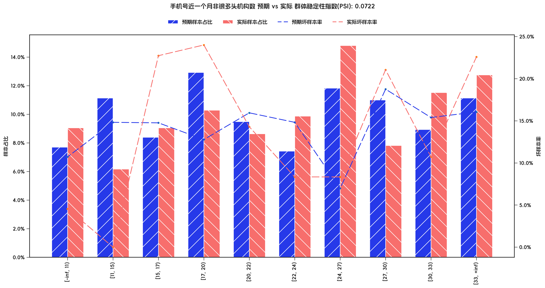

PSI稳定性分析

指标名称 | 分箱 | 预期样本数 | 预期样本占比 | 预期坏样本率 | 实际样本数 | 实际样本占比 | 实际坏样本率 | 实际% - 预期% | ln(实际% / 预期%) | 分档PSI值 | 总体PSI值
手机号近一个月非银多头机构数 | [-inf, 11) | 56 | 7.70% | 10.71% | 22 | 9.05% | 4.55% | 1.35% | 0.1616 | 0.22% | 7.22%
手机号近一个月非银多头机构数 | [11, 15) | 81 | 11.14% | 14.81% | 15 | 6.17% | 0.00% | -4.97% | -0.5905 | 2.93% | 7.22%
手机号近一个月非银多头机构数 | [15, 17) | 61 | 8.39% | 14.75% | 22 | 9.05% | 22.73% | 0.66% | 0.076 | 0.05% | 7.22%
手机号近一个月非银多头机构数 | [17, 20) | 94 | 12.93% | 12.77% | 25 | 10.29% | 24.00% | -2.64% | -0.2286 | 0.60% | 7.22%
手机号近一个月非银多头机构数 | [20, 22) | 69 | 9.49% | 15.94% | 21 | 8.64% | 14.29% | -0.85% | -0.0937 | 0.08% | 7.22%
手机号近一个月非银多头机构数 | [22, 24) | 54 | 7.43% | 14.81% | 24 | 9.88% | 8.33% | 2.45% | 0.2849 | 0.70% | 7.22%
手机号近一个月非银多头机构数 | [24, 27) | 86 | 11.83% | 6.98% | 36 | 14.81% | 8.33% | 2.99% | 0.225 | 0.67% | 7.22%
手机号近一个月非银多头机构数 | [27, 30) | 80 | 11.00% | 18.75% | 19 | 7.82% | 21.05% | -3.19% | -0.3417 | 1.09% | 7.22%
手机号近一个月非银多头机构数 | [30, 33) | 65 | 8.94% | 15.38% | 28 | 11.52% | 10.71% | 2.58% | 0.2537 | 0.65% | 7.22%
手机号近一个月非银多头机构数 | [33, +inf) | 81 | 11.14% | 16.05% | 31 | 12.76% | 22.58% | 1.62% | 0.1354 | 0.22% | 7.22%

3.3、近六个月非银多头机构数 有效性分析

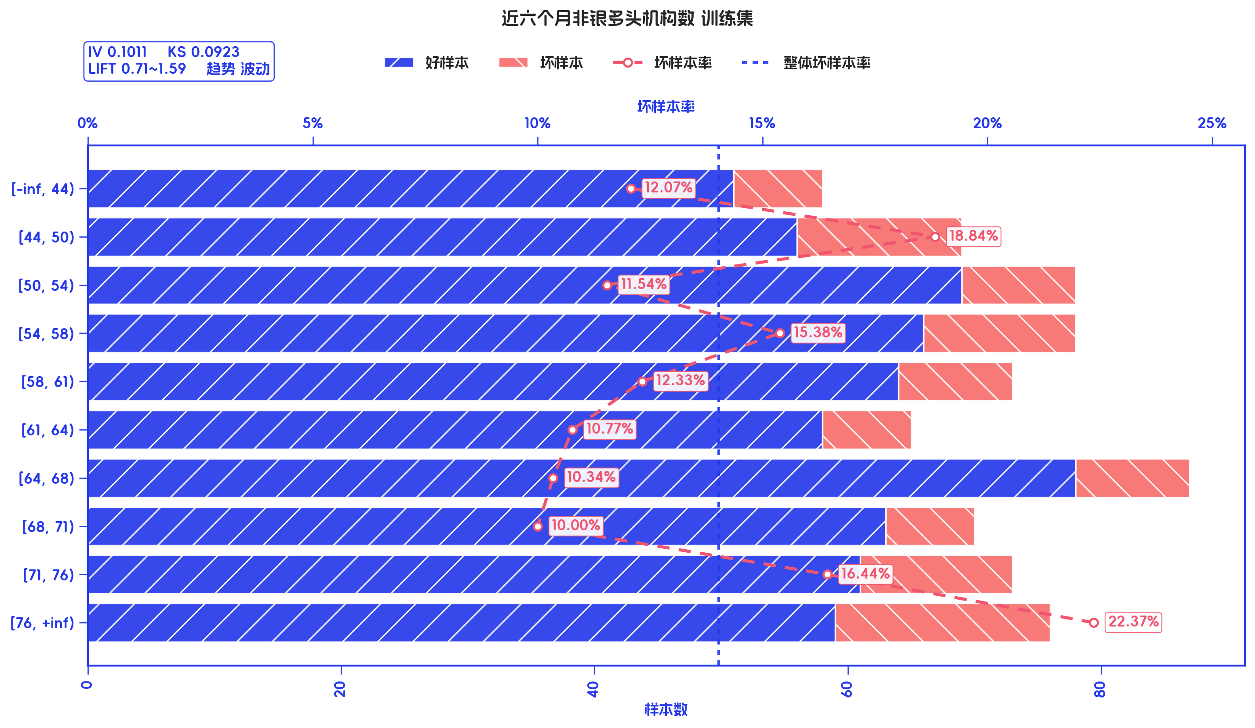
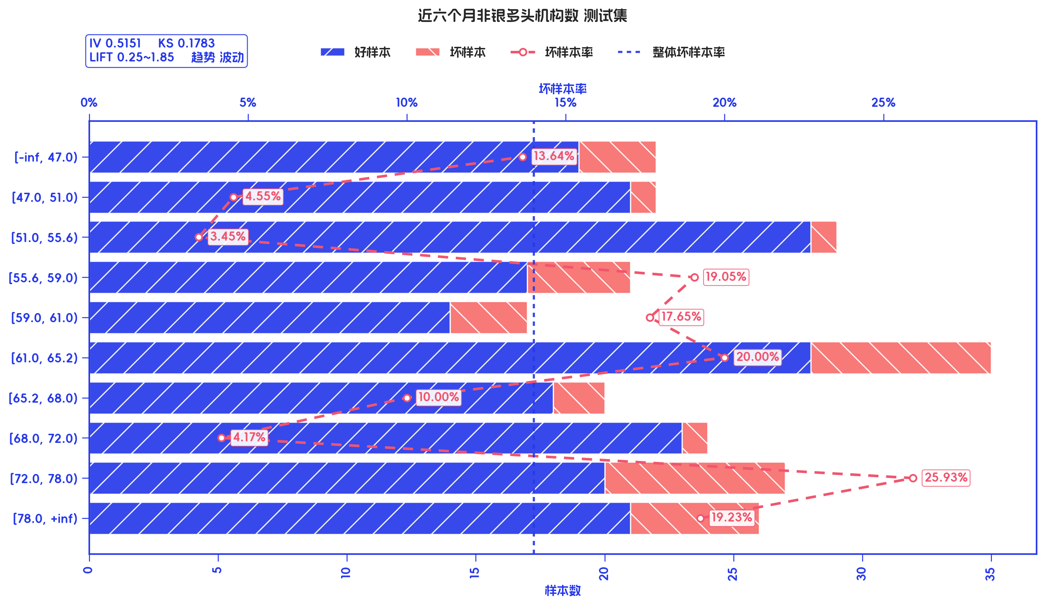
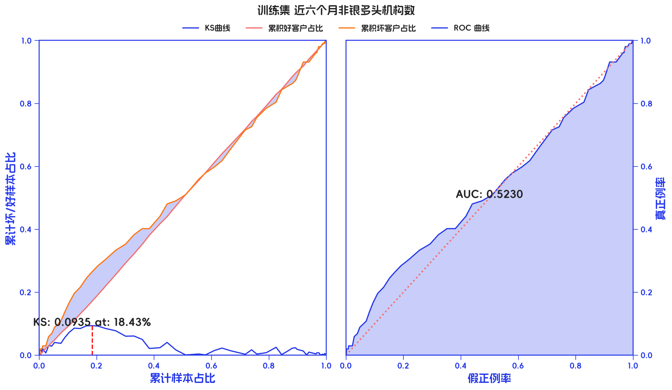
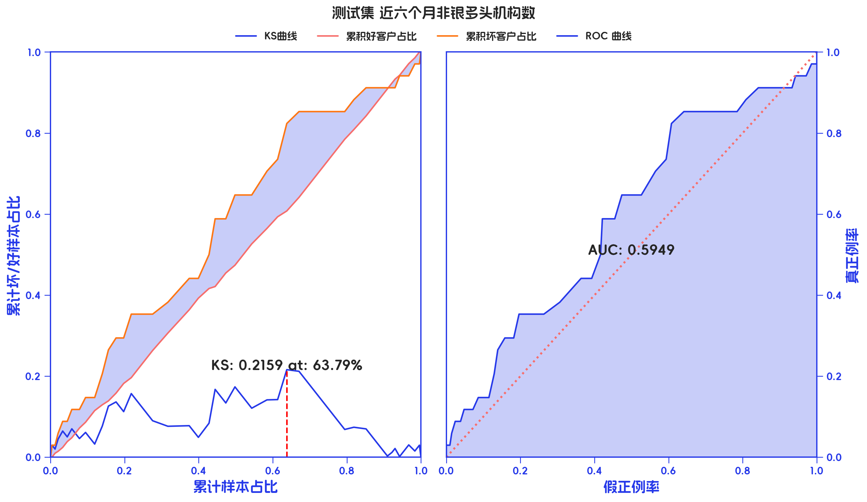

训练集

分箱标签 | 样本总数 | 好样本数 | 坏样本数 | 样本占比 | 好样本占比 | 坏样本占比 | 坏样本率 | 分档WOE值 | 分档IV值 | 指标IV值 | LIFT值 | 坏账改善 | 风险拒绝比 | 累积LIFT值 | 累积坏账改善 | 累计风险拒绝比 | 累积好样本数 | 累积坏样本数 | 分档KS值
[-inf, 44) | 58 | 51 | 7 | 7.98% | 8.16% | 6.86% | 12.07% | -0.1731 | 0.0022 | 0.1011 | 86.02% | -1.21% | -0.1519 | 100.00% | 100.00% | 1 | 625 | 102 | 0.00%
[44, 50) | 69 | 56 | 13 | 9.49% | 8.96% | 12.75% | 18.84% | 0.3524 | 0.0133 | 0.1011 | 134.29% | 3.60% | 0.3788 | 101.21% | 13.98% | 0.1519 | 574 | 95 | 1.30%
[50, 54) | 78 | 69 | 9 | 10.73% | 11.04% | 8.82% | 11.54% | -0.2241 | 0.005 | 0.1011 | 82.24% | -2.13% | -0.1989 | 97.41% | -12.24% | -0.1483 | 518 | 82 | 2.49%
[54, 58) | 78 | 66 | 12 | 10.73% | 10.56% | 11.76% | 15.38% | 0.108 | 0.0013 | 0.1011 | 109.65% | 1.16% | 0.1081 | 99.68% | -0.83% | -0.0115 | 449 | 73 | 0.27%
[58, 61) | 73 | 64 | 9 | 10.04% | 10.24% | 8.82% | 12.33% | -0.1489 | 0.0021 | 0.1011 | 87.87% | -1.35% | -0.1348 | 97.92% | -3.26% | -0.0534 | 383 | 61 | 1.48%
[61, 64) | 65 | 58 | 7 | 8.94% | 9.28% | 6.86% | 10.77% | -0.3018 | 0.0073 | 0.1011 | 76.76% | -2.28% | -0.2552 | 99.90% | -0.10% | -0.0021 | 319 | 52 | 0.06%
[64, 68) | 87 | 78 | 9 | 11.97% | 12.48% | 8.82% | 10.34% | -0.3467 | 0.0127 | 0.1011 | 73.73% | -3.57% | -0.2984 | 104.82% | 3.50% | 0.0832 | 261 | 45 | 2.36%
[68, 71) | 70 | 63 | 7 | 9.63% | 10.08% | 6.86% | 10.00% | -0.3844 | 0.0124 | 0.1011 | 71.27% | -3.06% | -0.3179 | 117.16% | 7.40% | 0.2456 | 183 | 36 | 6.01%
[71, 76) | 73 | 61 | 12 | 10.04% | 9.76% | 11.76% | 16.44% | 0.1868 | 0.0037 | 0.1011 | 117.16% | 1.92% | 0.1908 | 138.72% | 9.98% | 0.487 | 120 | 29 | 9.23%
[76, +inf) | 76 | 59 | 17 | 10.45% | 9.44% | 16.67% | 22.37% | 0.5685 | 0.0411 | 0.1011 | 159.43% | 6.94% | 0.6637 | 159.43% | 6.94% | 0.6637 | 59 | 17 | 7.23%
合计 | 727 | 625 | 102 | 100.00% | 100.00% | 100.00% | 14.03% | 0 | 0 | 0.1011 | 100.00% | 0.00% | 0 | 100.00% | 100.00% | 1 | 625 | 102 | 9.23%

测试集

分箱标签 | 样本总数 | 好样本数 | 坏样本数 | 样本占比 | 好样本占比 | 坏样本占比 | 坏样本率 | 分档WOE值 | 分档IV值 | 指标IV值 | LIFT值 | 坏账改善 | 风险拒绝比 | 累积LIFT值 | 累积坏账改善 | 累计风险拒绝比 | 累积好样本数 | 累积坏样本数 | 分档KS值
[-inf, 47.0) | 22 | 19 | 3 | 9.05% | 9.09% | 8.82% | 13.64% | -0.0299 | 0.0001 | 0.5151 | 97.46% | -0.25% | -0.0279 | 100.00% | 100.00% | 1 | 209 | 34 | 0.00%
[47.0, 51.0) | 22 | 21 | 1 | 9.05% | 10.05% | 2.94% | 4.55% | -1.2285 | 0.0873 | 0.5151 | 32.49% | -6.72% | -0.7423 | 100.25% | 2.54% | 0.0279 | 190 | 31 | 0.27%
[51.0, 55.6) | 29 | 28 | 1 | 11.93% | 13.40% | 2.94% | 3.45% | -1.5162 | 0.1585 | 0.5151 | 24.65% | -10.21% | -0.8557 | 107.74% | 35.03% | 0.4277 | 169 | 30 | 7.37%
[55.6, 59.0) | 21 | 17 | 4 | 8.64% | 8.13% | 11.76% | 19.05% | 0.3691 | 0.0134 | 0.5151 | 136.13% | 3.42% | 0.3955 | 121.92% | 51.05% | 0.7297 | 141 | 29 | 17.83%
[59.0, 61.0) | 17 | 14 | 3 | 7.00% | 6.70% | 8.82% | 17.65% | 0.2755 | 0.0059 | 0.5151 | 126.12% | 1.97% | 0.2809 | 119.92% | 31.57% | 0.5149 | 124 | 25 | 14.20%
[61.0, 65.2) | 35 | 28 | 7 | 14.40% | 13.40% | 20.59% | 20.00% | 0.4297 | 0.0309 | 0.5151 | 142.94% | 7.23% | 0.5017 | 119.12% | 22.73% | 0.4185 | 110 | 22 | 12.07%
[65.2, 68.0) | 20 | 18 | 2 | 8.23% | 8.61% | 5.88% | 10.00% | -0.3813 | 0.0104 | 0.5151 | 71.47% | -2.56% | -0.3109 | 110.52% | 6.99% | 0.1751 | 82 | 15 | 4.88%
[68.0, 72.0) | 24 | 23 | 1 | 9.88% | 11.00% | 2.94% | 4.17% | -1.3195 | 0.1064 | 0.5151 | 29.78% | -7.70% | -0.7792 | 120.66% | 9.59% | 0.3025 | 64 | 13 | 7.61%
[72.0, 78.0) | 27 | 20 | 7 | 11.11% | 9.57% | 20.59% | 25.93% | 0.7662 | 0.0844 | 0.5151 | 185.29% | 10.66% | 0.9596 | 161.82% | 17.24% | 0.7906 | 41 | 12 | 15.68%
[78.0, +inf) | 26 | 21 | 5 | 10.70% | 10.05% | 14.71% | 19.23% | 0.3809 | 0.0177 | 0.5151 | 137.44% | 4.49% | 0.4193 | 137.44% | 4.49% | 0.4193 | 21 | 5 | 4.66%
合计 | 243 | 209 | 34 | 100.00% | 100.00% | 100.00% | 13.99% | 0 | 0 | 0.5151 | 100.00% | 0.00% | 0 | 100.00% | 100.00% | 1 | 209 | 34 | 17.83%

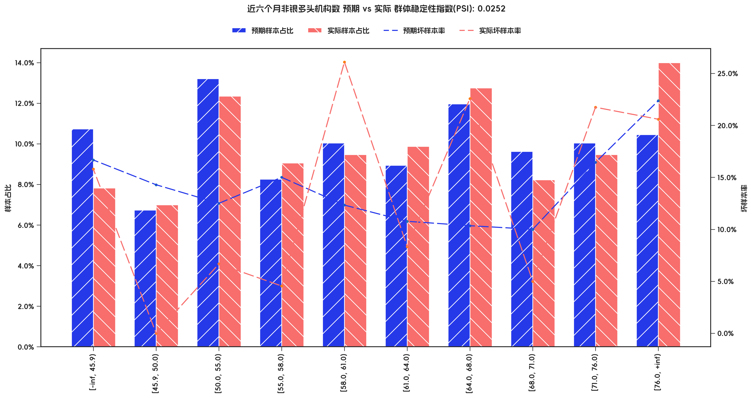

PSI稳定性分析

指标名称 | 分箱 | 预期样本数 | 预期样本占比 | 预期坏样本率 | 实际样本数 | 实际样本占比 | 实际坏样本率 | 实际% - 预期% | ln(实际% / 预期%) | 分档PSI值 | 总体PSI值
近六个月非银多头机构数 | [-inf, 45.9) | 78 | 10.73% | 16.67% | 19 | 7.82% | 15.79% | -2.91% | -0.3164 | 0.92% | 2.52%
近六个月非银多头机构数 | [45.9, 50.0) | 49 | 6.74% | 14.29% | 17 | 7.00% | 0.00% | 0.26% | 0.0373 | 0.01% | 2.52%
近六个月非银多头机构数 | [50.0, 55.0) | 96 | 13.20% | 12.50% | 30 | 12.35% | 6.67% | -0.86% | -0.0673 | 0.06% | 2.52%
近六个月非银多头机构数 | [55.0, 58.0) | 60 | 8.25% | 15.00% | 22 | 9.05% | 4.55% | 0.80% | 0.0926 | 0.07% | 2.52%
近六个月非银多头机构数 | [58.0, 61.0) | 73 | 10.04% | 12.33% | 23 | 9.47% | 26.09% | -0.58% | -0.0591 | 0.03% | 2.52%
近六个月非银多头机构数 | [61.0, 64.0) | 65 | 8.94% | 10.77% | 24 | 9.88% | 8.33% | 0.94% | 0.0995 | 0.09% | 2.52%
近六个月非银多头机构数 | [64.0, 68.0) | 87 | 11.97% | 10.34% | 31 | 12.76% | 22.58% | 0.79% | 0.0639 | 0.05% | 2.52%
近六个月非银多头机构数 | [68.0, 71.0) | 70 | 9.63% | 10.00% | 20 | 8.23% | 5.00% | -1.40% | -0.1569 | 0.22% | 2.52%
近六个月非银多头机构数 | [71.0, 76.0) | 73 | 10.04% | 16.44% | 23 | 9.47% | 21.74% | -0.58% | -0.0591 | 0.03% | 2.52%
近六个月非银多头机构数 | [76.0, +inf) | 76 | 10.45% | 22.37% | 34 | 13.99% | 20.59% | 3.54% | 0.2915 | 1.03% | 2.52%

5-模型参数
五、模型选型及参数

1、模型选型
LightGBM

2、模型参数
{'verbosity': -1, 'boosting_type': 'gbdt', 'colsample_bytree': 1.0, 'early_stopping_metric': None, 'early_stopping_rounds': None, 'eval_metric': None, 'first_metric_only': True, 'learning_rate': 0.05, 'max_depth': -1, 'min_child_samples': 20, 'min_child_weight': 0.001, 'min_split_gain': 0, 'n_estimators': 60, 'n_jobs': 1, 'num_leaves': 7, 'objective': <hscredit.core.models.losses.focal_loss.FocalLoss object at 0x0000021489BD6690>, 'params': None, 'random_state': 42, 'reg_alpha': 0, 'reg_lambda': 0, 'scale_pos_weight': 1, 'scorecard_params': None, 'subsample': 1.0, 'validation_fraction': 0.0, 'verbose': False, 'target': None, 'history_policy': 'summary', 'max_history': 20, 'weight_type': 'cost'}

3、入模特征列表

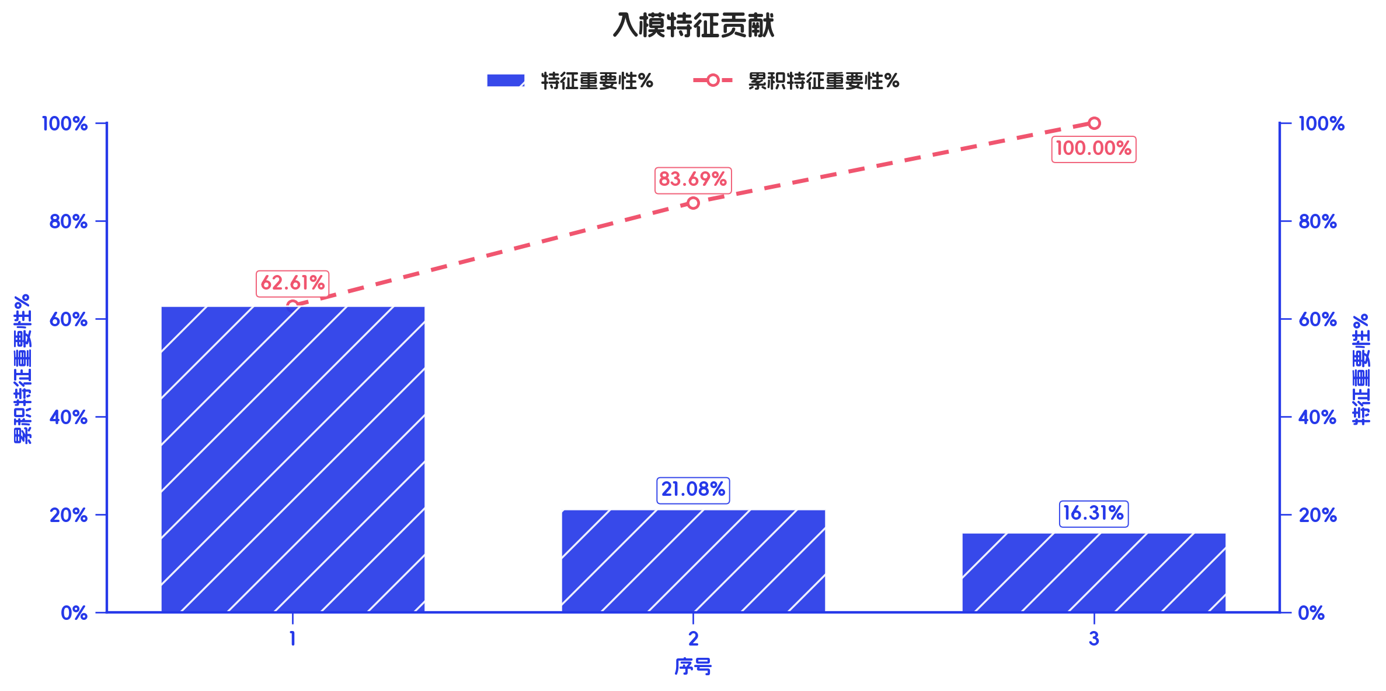
序号 | 入参字段 | 特征重要性 | 特征重要性% | 累积特征重要性%
1 | 衡枢鉴真分老客版 | 81.0065 | 62.61% | 62.61%
2 | 手机号近一个月非银多头机构数 | 27.2759 | 21.08% | 83.69%
3 | 近六个月非银多头机构数 | 21.0957 | 16.31% | 100.00%

